中学001-037
 | 2025年区级暑期培训中学培训课程汇总
课程编号 | 课程名称 | 课程负责人 姓名 | 课程负责人 单位 | 培训 对象 | 授课 时间 | 课程模块及级别 | 课程形式 | 学科 | 学段 | 学时 （45分钟 1学时） | 授课地点 | 上限人数 | 课程简介 （200字以内） | 主讲教师 （6人以内） | 班级二维码
001 | 素养导向的高中地理新教材学习活动设计 | 严艳 | 嘉定区教育学院 | 嘉定区高中地理教师 | 2025年8-10月 | 区级知识技能 | 面授 | 地理 | 高中 | 20 | 嘉定区教育学院、基层学校 | 70 | 本课程聚焦核心素养落地，针对新课标、新教材背景下高中地理教师面临的“如何设计有效的单元学习活动”这一核心问题。培训将深入解读新教材的编写体例、核心内容、辅助系统及设计意图，指导教师基于课标精准把握教材，建立单元教学整体观。核心内容包括：单元教学体系的整体建构策略、素养导向的单元学习活动课例研究与设计方法、促进知识迁移与问题解决的单元作业设计技巧。培训形式采用专题讲座、案例分析、互动研讨与实践设计相结合，强调理论引领与实践操作并重。其亮点在于紧密结合嘉定区教学实际，提供可借鉴、可操作的单元活动设计模板与路径，切实提升教师将教材转化为有效教学活动、促进学生运用地理知识解决真实情境问题的能力。 | 严艳等 | 学科群
002 | 双新背景下初中数学素养导向的典型教学场景研究 | 王超 | 嘉定区教育学院 | 2025学年初中数学教师 | 2025.8至2025.9 | 区级知识技能 | 混合 | 数学 | 初中 | 20 | 混合 | 200 | 本课程紧扣《数学课程标准（2022版）》，聚焦“双新”背景下初中数学课堂转型。内容涵盖新课标解读、核心素养培育及双新理念落地策略。采用“线上专家讲座+案例拆解，线下工作坊实操+课堂研讨”的双线融合模式，实现理论与实践深度结合。课程立足教学痛点，通过同课异构、课例复盘等深度教研，助力教师掌握情境创设、跨学科融合等转型方法，输出优质教案与评价工具包，切实提升数学学习品质与区域教学质量。 | 王超等 | 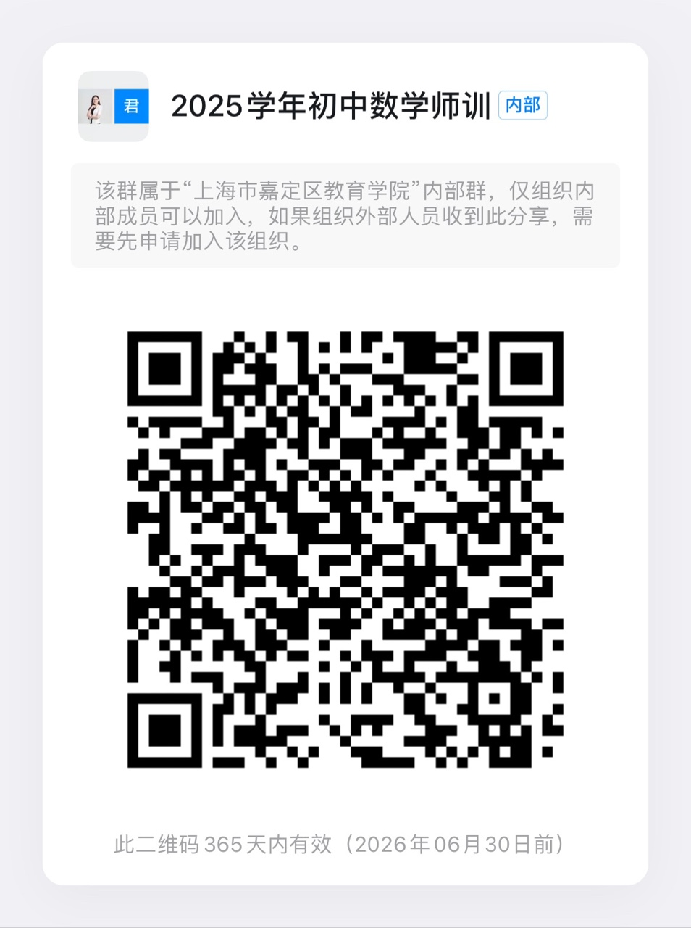
003 | 基于高中语文统编教材的“学习任务群”教学设计与实践研究 | 沈国全 | 嘉定区教育学院 | 高中语文教师 | 8月23日起 | 区级知识技能 | 混合 | 语文 | 高一、高二、高三 | 20 | 在线+基层学校 | 100 | 1.基于统编高中语文教材必修上下册、选择性必修上中下学习任务群，编排，分解、细化“学习任务群”目标；明确各“学习任务群”的侧重点，并统筹兼顾任务群彼此独立又关联的特点，明确各“学习任务群”的学理内涵与基本实践路径。 2.创设真实情境下以学生为中心的深度学习任务群设计探索促进学生核心素养发展的高中语文“学习任务群教学设计与实践活动”有效范例。 3.总结高中语文“学习任务群”教学实践的经验与规律，建构“学习任务群”教学设计的有效范式与理论模型。 4.以《高考评价体系》为纲领，依据《课标》中“学业质量水平”的相关表述，立足学生的学习发展，开发有效的测评工具，探索合适的测评路径和实践模式。 | 沈国全、黄娟华、李孝华、许正芳、柏荣、杨丽琴 | 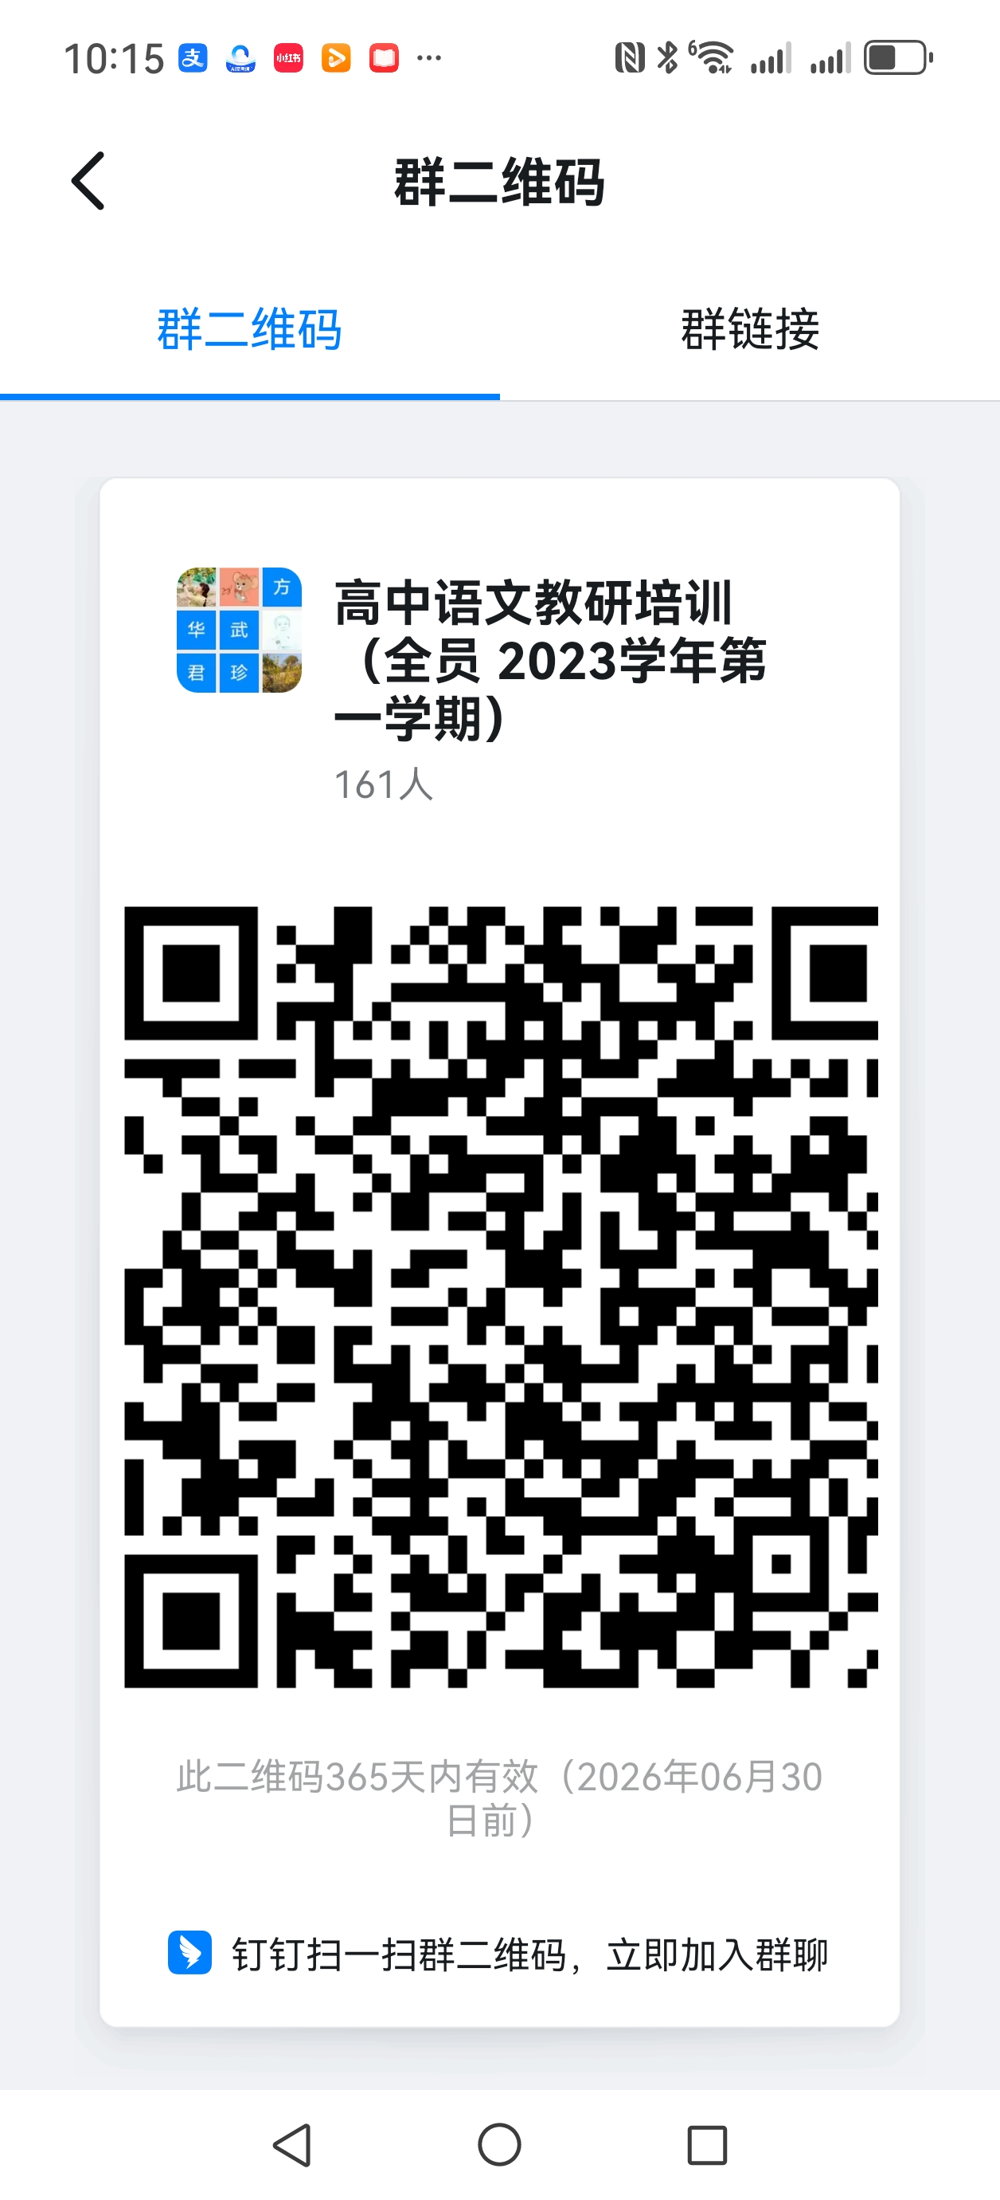
004 | 深度推进区域“双新”，促进学习方式转变 | 孙饴 | 嘉定区教育学院 | 全区高二英语老师 | 8.22-11.01 | 区级知识技能 | 混合 | 英语 | 高中 | 20 | 线上线下融合 | 60 | 通过专题讲座、工作坊交流、观摩优秀课例等形式，帮助教师进一步实施双新，并灵活运用新教材来最大程度促进学生学习的发生。 | 孙饴、 区内优秀教师、 外请专家 | 学科群
005 | “情境赋能：高中化学教学设计与命题实战工作坊” | 张霞 | 嘉定区教育学院 | 40周岁以上教师 | 8月-9月 | 区级知识技能 | 混合 | 化学 | 高中 | 20 | 待定 | 40 | 【背景与现状】在当今教育变革的背景下，传统的“填鸭式”教学和机械化的命题方式已难以满足学生的深度学习需求。如何借助真实、生动的情境资源，优化教学设计，并设计出更具思维含量和现实意义的命题，成为教师专业发展的关键能力。【内容与形式】本工作坊以“情境赋能”为核心，聚焦情景化教学策略与高质量命题设计，通过案例研讨、实战演练和互动反馈，帮助教师掌握“教—学—评”一体化的实践方法，提升课堂吸引力和测评有效性。【目标】理解情境教学的价值：探讨情景资源如何激发学习兴趣、促进知识迁移。 （2）掌握情境化教学设计方法：学习如何从生活、科技、文化等多元场景中提取教学素材。 （3）提升命题设计能力：基于真实情境，命制开放性强、贴近实际应用的题目。 （4）形成“教—学—评”闭环：让教学、学习与测评在情境中自然融合。 | 张霞、外请专家 | 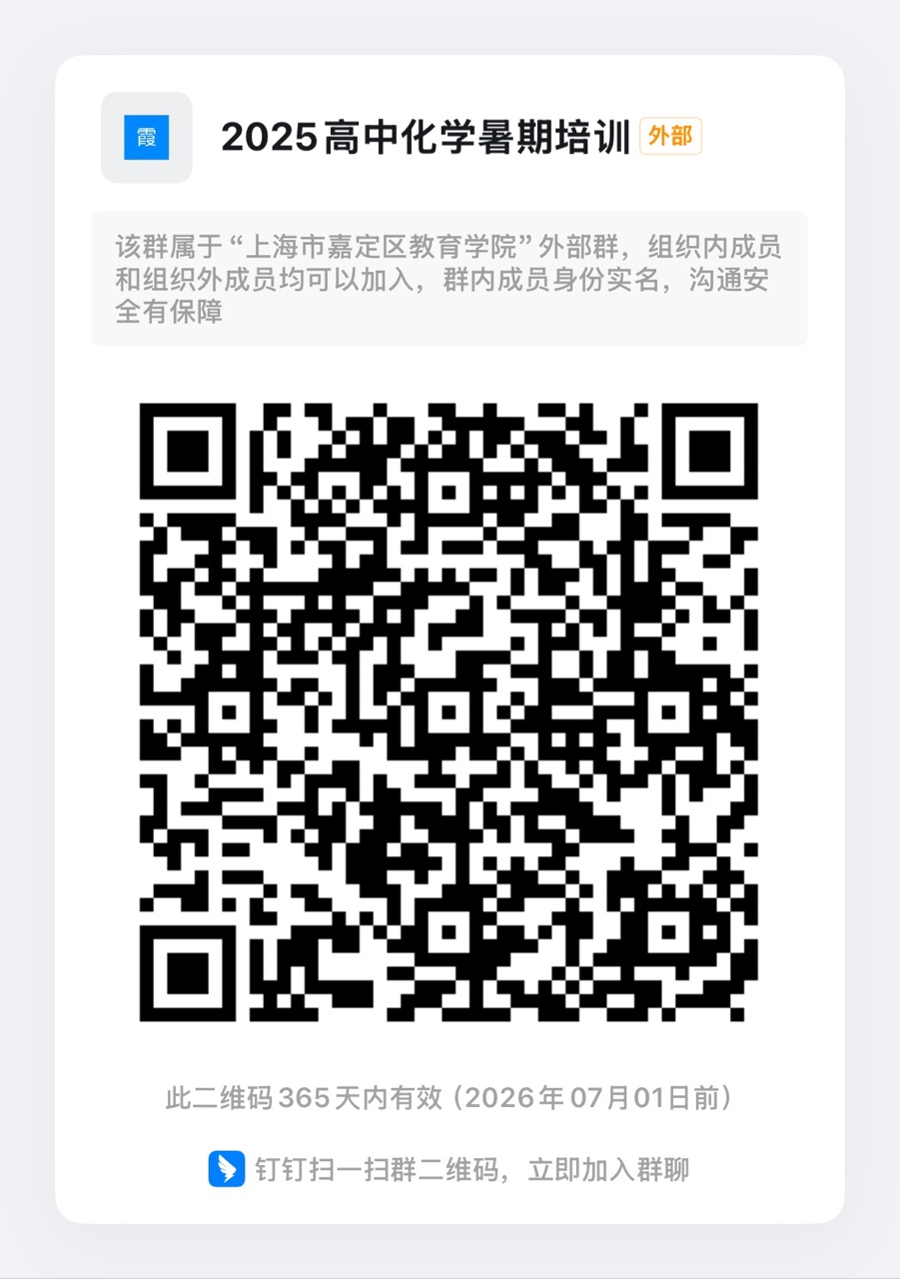
006 | 新教材·新课堂赋能：初中英语单元整体教学与教—学—评一体化实践 | 江佳玮 | 嘉定区教育学院 | 六、七年级英语教师 | 8.25-9.24 | 区级知识技能 | 混合 | 英语 | 初中 | 20 | 线上、线下 | 250 | 本培训聚焦2025年秋季上海市初中英语新课程新教材落地，通过线下专题讲座、校本实践与资源共建相结合的形式，系统提升教师教学能力。内容涵盖单元整体教学（学情分析、目标设定、课时划分）、核心课型设计（词汇、阅读、口语、写作、Discovery模块）、以及“教—学—评”一体化命题实践。 | 江佳玮、任紫吟、谢天豪等 | 具体见初中英语教研组长群相关通知
007 | 核心素养导向下的初中物理课堂活动设计 | 高成员 | 上海师范大学附属第五嘉定实验学校 | 八、九年级物理老师 | 待定 | 区级知识技能 | 混合 | 物理 | 初中 | 20 | 学校+腾讯会议 | 30 | 【背景】当前，培育核心素养成为我国中小学教育教学的关键任务。尽管关于核心素养的研究和讨论有很多，但是要把核心素养落实到教与学中去并不容易。在新课程标准下，教师不仅仅要传授学生物理理论知识，更要培养学生优秀的物理学科能力，这样学生才能够对所学到的物理知识有较为透彻的理解和认知，才能意识到学习物理的实用性与重要性，从而能够全身心地投入物理学习中去，做到学以致用﹑融会贯通。【现状】目前，“双新”的理解和推进的步伐比较缓慢，本课程结合当前初中物理教学的基本问题，基于核心素养来探讨初中物理教学，并提出了一些具体的教学方法和案例，能够为初中物理的教学与研究提供一定的参考，从而改变这一现状。【内容与形式】本次培训将以新课标为出发点，通过专家讲座、工作室成员案例剖析、学习与实践结合，以课堂实践为主。【目标】掌握核心素养导向下的物理教学理论框架；运用多元化教学策略设计有效课堂活动；实施科学评价与跨学科整合能力。 | 高成员等 | 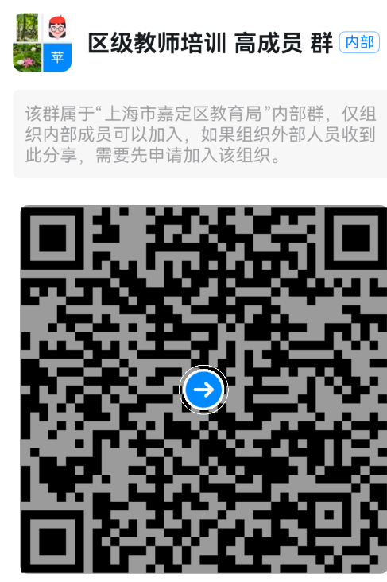
008 | 基于学科实践的信息技术单元设计研究 | 严安东 钱丽君 | 上海市嘉定区第一中学 嘉定区教育学院 | 高中信息技术学科教师 | 待定 | 区级知识技能 | 混合 | 信息技术 | 高中 | 20 | 教育学院、腾讯会议 | 30 | 《义务教育课程方案（2022 年版）》在探究性学习基础上首次提出迭代概念”学科实践”，倡导做中学、用中学、创中学。作为“义务教育新课标”的全新概念，学科实践是本轮课程改革的一个亮点，通过《义务教育信息技术课程标准（2022年版）》、《普通高中信息技术课程标准》的解读、教学实例研讨、专题讲座等形式的学习，认识到学科实践的重要性，形成单元设计方案，促进教师学生双向整体素养的提升。 | 严安东、钱丽君 | 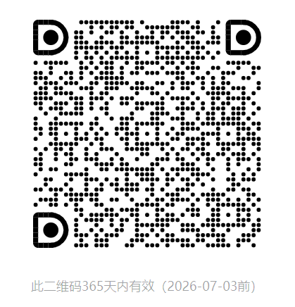
009 | 基于核心素养的高中数学作业设计 | 胡迎霞 | 上海市嘉定区第一中学 | 2025学年高一、高二数学教师 | 2025.8.24至2025.10.30 | 区级知识技能 | 混合 | 数学 | 高中 | 20 | 混合 | 100 | 随着核心素养在教育领域的深化，高中数学作业设计需聚焦学生 “三会” 能力培养。本课程立足高中数学教学实际，紧扣核心素养培育要求，以新课标理念为指引，通过专家引领、案例研讨及实践操作，实现理论与实践融合。旨在帮助高中数学教师革新作业设计思路，掌握基于核心素养的作业设计策略与方法，优化作业育人功能，助力区域高中数学教学质量提升。 | 胡迎霞等 | 学科群
010 | 初中英语语法差异化作业设计与实施 | 须纯佳 | 交大附中附属嘉定德富中学 | 初中英语青年教师 | 8月24日、9月2日、9月9日 | 区级知识技能 | 混合 | 英语 | 初中 | 16课时培训+4课时研修作业 | 腾讯会议、学校会议室 | 30 | 针对传统语法作业“千人一面、重知识轻能力”的痼疾，本课程探讨语法作业差异化设计原则、实施路径和成效。在线上和线下的学习过程中，学员不仅能掌握理论知识，还能通过搭建智能体来创造自己的语法小助手。通过专家指导和真实案例帮助教师理解、设计和实施语法差异化作业，最终帮助教师赋能语法教学从“机械训练”转向“素养生长”。 | 须纯佳、吴佳捷、王丽娟、外聘专家
011 | 初中道德与法治学习活动设计与实施 | 蔡青桔 | 嘉定区嘉二实验学校 | 初中道法教师 | 8-9月 | 区级知识技能 | 在线 | 道德与法治 | 初中 | 20 | 钉钉直播 | 30 | 本培训课程采用线上直播形式进行，学习者在直播现场可进行实时互动，在课程结束后也可进行回放学习。本课程凝聚一线教师教学经验与实践，以初中道法课学习活动设计为核心，具体阐述案例式学习活动、议题式学习活动、体验式学习活动及项目式学习活动的内涵、特点及实施要点，并通过具体的案例分享引导学习者进一步明晰四种学习活动的优势及具体实施策略。 | 蔡青桔、唐月丽 | 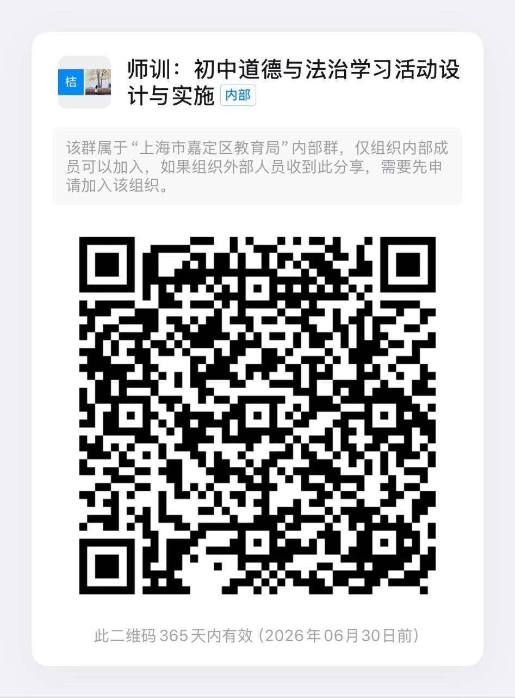
012 | 高中英语跨学科项目化学习设计 | 王雪 | 嘉定区封浜高级中学 | 高中英语教师 | 8月26号-9月30号 | 区级知识技能 | 混合 | 英语 | 高中 | 20 | 学校、腾讯会议 | 30 | 课程面向高中英语教师，将跨学科项目化学习的理论学习与实践体验相结合，采用理论解读、案例分析、特征辨析、学习成效检测等方式，带领教师理解跨学科项目化学习的价值和意义，预估可能面临的挑战，辨识常见误区。通过培训，教师能掌握跨学科项目化学习的核心要素、内涵特征、设计思路、案例模板、实施路径和评价方法，并运用这些知识和方法设计简要的项目化学习方案，提升跨学科教学实践能力，促进学生英语综合素养与跨学科思维的协同发展。 | 王雪、杭秀凤、曹杰等
013 | 高中英语听说教学中教学评一体化的路径和策略 | 曾文琦 | 嘉定区“嘉卓工程”曾文琦高中英语学科基地、上海交通大学附属中学嘉定分校 | 高中英语教师 | 9月3日—10月31日 | 区级知识技能 | 在线 | 英语 | 高中 | 20 | 腾讯会议 | 70 | 本课程面向嘉定区高中英语教师，结合本人与工作室多年研究的实证案例，通过理论讲解、课例分析、分组实操等形式，解析教学评一体化在听说课堂中的落地策略。课程涵盖目标设定的 “三维同步法”（内容、分解、评价同步）、形成性评价的 “五要素循环”（设立目标-收集证据-解读证据-提供反馈-跟进教学），以及 “MMF 结构”（意义优先-意义与形式结合-语言聚焦）在听说活动设计中的应用。课程强调 “做中学”，通过模拟课堂、互评互改等环节，帮助教师掌握可复制的操作模型。“2025暑期教师培训”群的钉钉群号： 96330031105 | 曾文琦、孙怡文、于延辉、谢绿迎、靳润斌 | 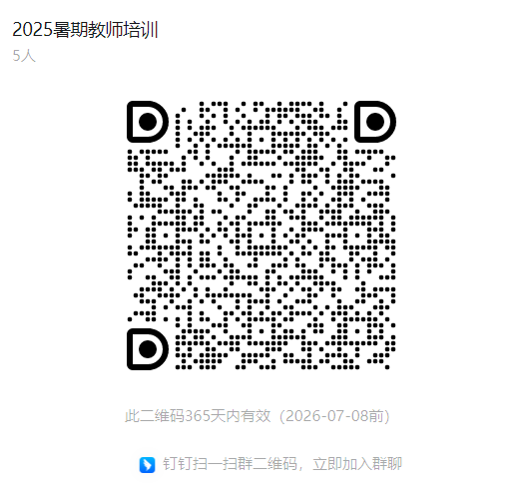
014 | 核心素养背景下初中古诗文深度学习路径探索 | 胡文耕 | 嘉定区启良中学 | 初中语文教师 | 8.23-9.30 | 区级知识技能 | 面授 | 语文 | 初中 | 20 | 启良中学 | 40 | 本课程适用初中语文教师。培训内容为深度学习理论指引下初中语文古诗文学习活动设计的课例研究，培训形式为线下面授。课程的培训目标是：引导教师探索古诗文深度学习的活动路径，梳理古诗文学习活动设计的策略，建构古诗文深度学习活动课例研究范式，有利于提升初中语文教师专业素养，落实核心素养目标。课程秉承深度学习理论与学习活动设计融合的理念，弥补传统教学的不足，促进学习方式变革，回应核心素养育人目标体系的要求。 | 胡文耕、王玉娟、 许 然 | 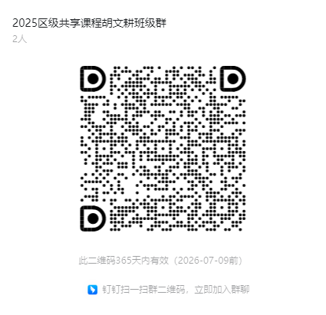
015 | 初中语文教材写作课实践研究 | 黄丽玉 | 同济大学附属实验中学 | 初中语文教师 | 待定 | 区级知识技能 | 混合 | 语文 | 初中 | 20 | 线上线下相结合 | 120 | 【背景】新版初中语文教材作文教学板块比较有系统性，值得按照其体系进行作文教学，以提升教学效率和学习针对性。【现状】初中作文教学呈现无序状态，缺乏相应的教学策略，学生学习作文比较盲目，缺少系统性，学习效率低下。【内容与形式】本次培训将以新课标为出发点，通过专家讲座、工作室主持人授课以及教师实际操作与总结，学习与实践结合，以课堂实践为主。【目标】本课程旨在形成系列的作文教学案例开发相应评价量表，形成作文升格策略。。 | 黄丽玉等 | 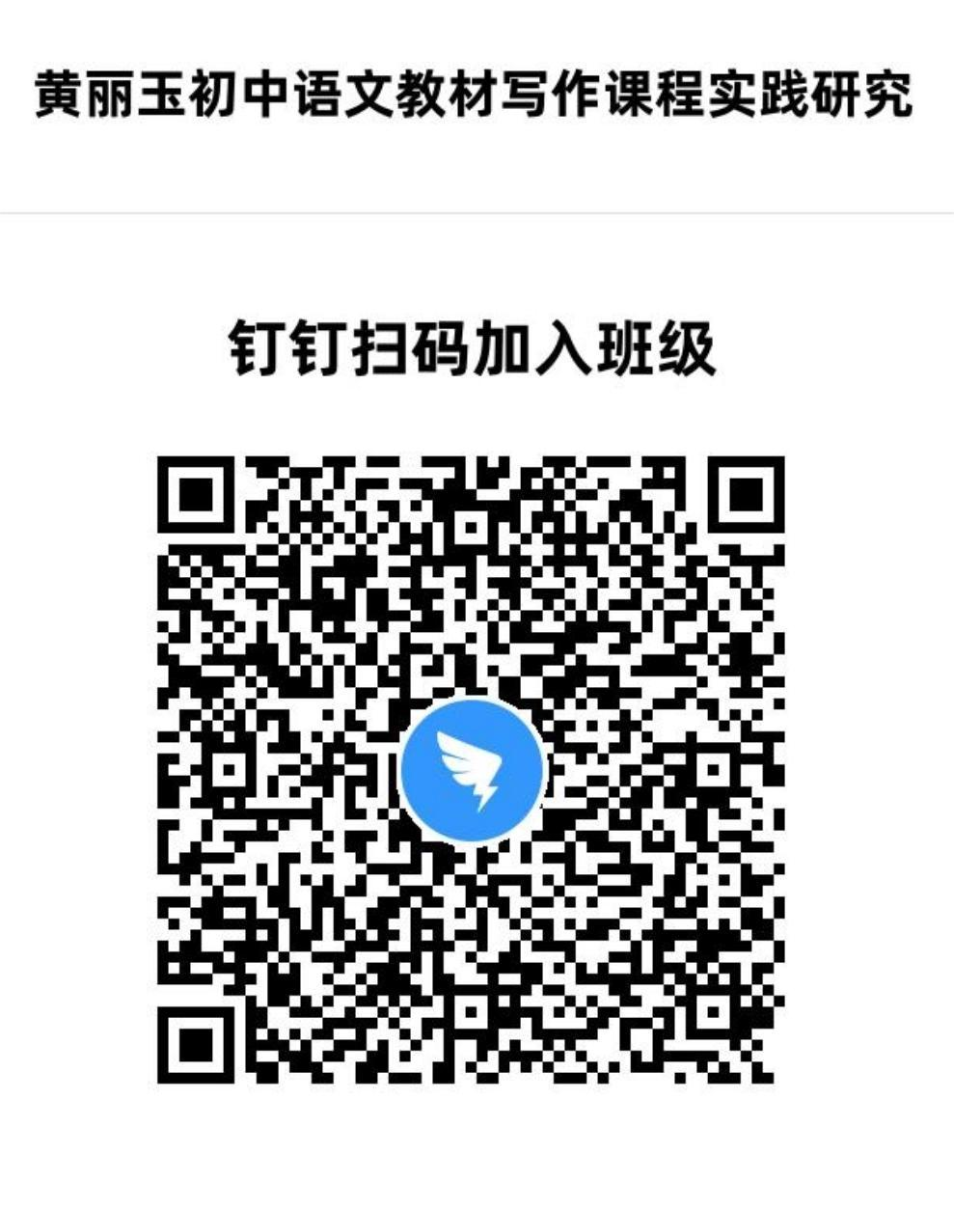
016 | 新课标下高三数学素养导向的探究式复习策略 | 金荣生 | 嘉定区教育学院 | 嘉定区高三数学教师及部分金荣生名师工作室成员 | 8月28日全天，及9月9日、23日、30日下午 | 区级知识技能 | 混合 | 数学 | 高中 | 20学时 | 线上与线下 | 80 | 本课程紧扣素养培育核心，突破“刷题应试”模式，立足教学评一体化与课标、高考、教材协同理念。通过高二期末考分析夯实课本知识根基，结合本区及外区上届模考数据透视教学痛点，特邀专家解读高考命题趋势与探究式教学经验，深度剖析春考、高考质量。采用线上线下融合模式，引导教师在复习中强化学生探究过程，构建素养导向的高效备考体系，助力精准提升复习质量。 | 金荣生，蔡真逸，胡迎霞，王敏杰
017 | 初中语文起始年级语言实践活动设计 | 姚婧媛 | 嘉定区教育学院 | 六、七年级语文教师 | 待定 | 区级知识技能 | 混合 | 语文 | 初中 | 20 | 混合 | 120 | 国家教育部新出台了《义务教育课程标准》（2022版），强调初中语文教学中语言实践活动的重要性和必要性。目前对于初中语文教学中语言实践活动的研究嘉定区已进行了实践探索，但仍有进一步研究的空间，主要是单元教学视野下读写贯通的初中语文教学中语言实践活动探索。本次培训将以新课标为出发点，通过专家报告、教研员讲座以及教师实际授课，学习与实践结合，以课堂实践为主。本课程旨在帮助各校初中语文教研组开展深度教研，在实践中深入理解初中语文教学中语言实践活动概念、掌握具体实施策略等。 | 姚婧媛等 | 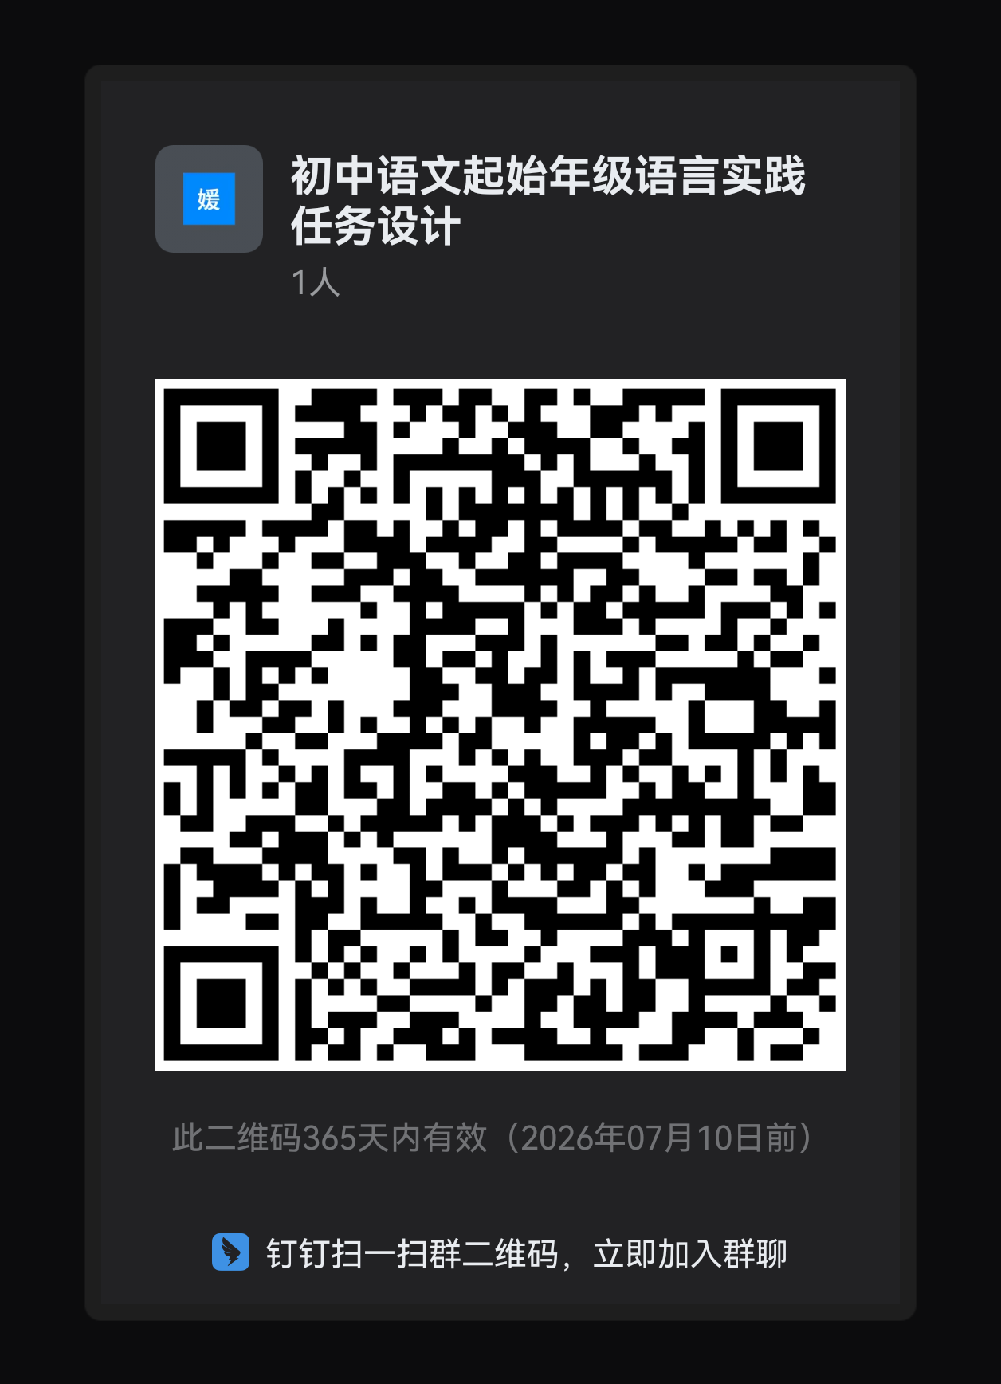 区级师德素养 | 面授
018 | 高中历史主题式贯通教学实践研究 | 王莹 | 嘉定区教育学院 | 高中历史教师 | 待定 | 区级知识技能 | 混合 | 历史 | 高中 | 20 | 教育学院、学校、腾讯会议 | 60 | 1.基于统编高中历史教材必修上下册、选择性必修三册，解读文本，拟定主题，制定主题式贯通教学目标，明确围绕着主题设计单元“学习任务群”的学理内涵与基本实践路径。 2.围绕主题，创设真实情境下以学生为中心的单元学习任务群，实现单元内及跨单元教学的贯通，探索指向学生核心素养发展的高中历史“学习任务群”单元教学设计与实践活动范例。 3.总结高中历史基于“学习任务群”的主题式贯通教学实践的经验与规律，建构单元贯通教学设计的范式与方法策略。 | 王莹等 | 学科群
019 | 指向思维发展的初中英语读写结合课教学设计与实施 | 盛肇靖 | 嘉定区教育学院 | 初中英语教师 | 2025年8月-2025年10月 | 区级知识技能 | 混合 | 英语 | 初中 | 20学时 | 教育学院 | 150 | 面向初九年级英语教师，依据《义务教育英语课程标准（2022年版）》要求，通过理论解读、课例研讨、教学设计等形式，研究思维品质在初中英语读写课中的落地策略。课程涵盖三大模块：1.通过思维目标三维分解法（认知层级定位、语篇类型匹配、活动梯度设计）解决“思维培养目标模糊化”问题；2.通过读写循环四阶设计模型（语篇深度解读→问题链驱动→思维可视化表达→迁移创新输出）破解“活动设计与思维发展脱节”困境；3.通过思维表现性评价工具开发，突破“评价难以检测思维深度”瓶颈。 | 盛肇靖、市级专家、区骨干教师 | 区级师德素养 | 面授
020 | 基于“教学评一体化”的高中语文统编教材教学实践与高考评价改革研究 | 石沂波 | 嘉定区教育学院 | 高中语文教师 | 8月23日起 | 区级知识技能 | 混合 | 语文 | 高中 | 20 | 在线 | 100 | 1.研究探讨统编高中语文教材学习任务群单元布局，分解、细化“学习任务群”单元教学目标；明确单元重点，统筹兼顾任务群教材单元设置前后序列，明确各“学习任务群”的学理内涵与基本实践路径。 2.以2025上海语文高考为例,结合《高考评价体系》，依据《课标》中“学业质量水平”的相关表述，研究高考评价改革动向,针对学情,探索基于教学考一致并基于学生终身发展的高三语文教学实践模式。 | 石沂波等 | 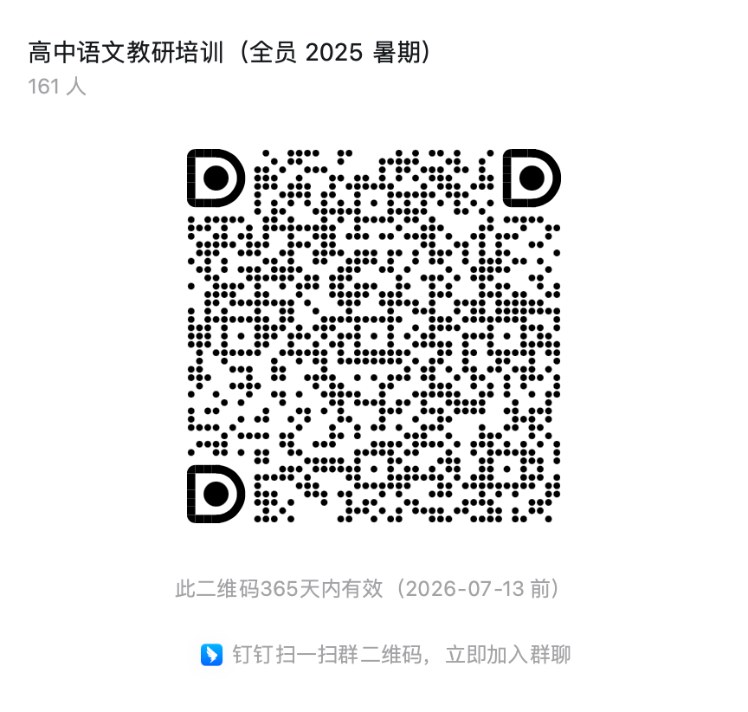
021 | 从文本细读到审辩思维培养 ——“教-学-评一致性”视域下高中语文统编教材教学实践与探索 | 金薇 | 嘉定区教育学院 | 高中语文教师 | 8月23日起 | 区级知识技能 | 混合 | 语文 | 高中 | 20 | 在线+学校现场教学 | 100 | 1.梳理统编高中语文教材五册书中相关任务群学习目标，关注单篇教学&任务群目标&单元教学目标之间的关联。 2.以具体课例探讨研究“”单篇教学”与单元教学的关系，聚焦如何在“文本细读”中培养发展学生审辩思维。 3.“教-学-评一致性”视域下高中语文统编教材教学实践与高考命题之间的关联，以及高中语文育人方式探索。 | 金薇等
022 | 基于核心素养提升的数学逻辑推理初步 | 彭朴 | 嘉定区安亭高级中学 | 初高中数学教师 | 8月23日—9月30日 | 区级知识技能 | 面授 | 数学 | 初、高中 | 20 | 安亭高级中学 | 40 | 本课程聚焦数学逻辑推理教学核心，基于“定义命题—推理前提—推理类型—证明方法”体系，从剖析数学概念定义、命题构成，到阐释同一律等推理前提；讲解演绎、归纳、类比推理及应用，再到直接与间接证明的实操方法。通过典型案例与理论结合，助力教师掌握逻辑推理教学策略，衔接初高中教学，提升引导学生理性思维构建能力、发展核心素养的水平，筑牢数学教学的逻辑根基。 | 彭朴
023 | “双新”背景下的高中化学课程改革实践 | 管国琴 | 上海大学附属嘉定高级中学 | 中学化学教师 | 8月至10日 | 区级知识技能 | 在线 | 化学 | 高中 | 20 | 钉钉群 | 30 | 为深入落实立德树人根本任务，本课程以建构主义理论为指导，以“双新”为依据，以新课程标准的基本问题为主线，从新教材的问题入手，充分运用stse和化学史、化学创新实验等要素，激发理论兴趣，拓展教育视野，撞击理论思维，提升教育理念和境界。本课程努力创设灵活的交互活动环境，辅以专家的理论分析和指引，引导学员反思实践、创新实践，注重针对性和实效性。 | 夏向东、邱黎明、管国琴、褚中运 | 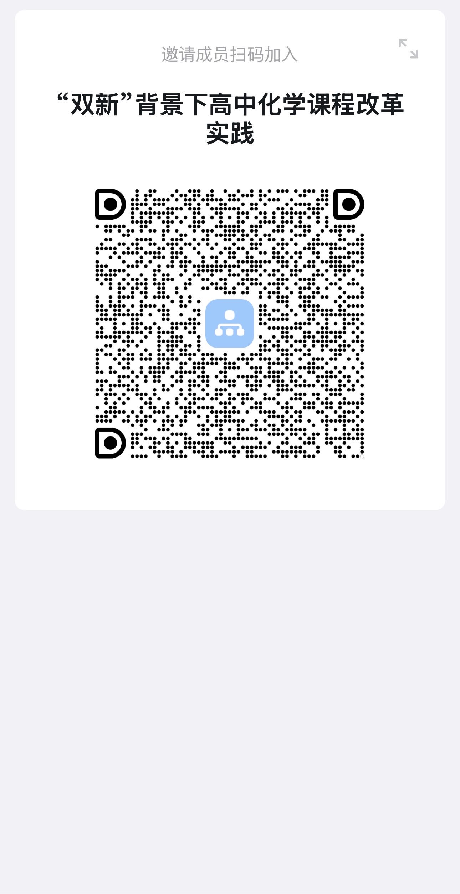
024 | 新课标背景下初中化学新教材实施策略与教学实践研究 | 姚艳烨 | 嘉定区教育学院 | 初中化学教师 | 待定 | 区级知识技能 | 混合 | 化学 | 初中 | 20 | 混合 | 120 | 【背景】国家教育部出台了《初中化学课程标准》（2022版），2024年9月，初中化学开始使用沪科技版教材（新教材）。【现状】目前教师对于新教材使用前期嘉定区做过一些探索和尝试，不过有些还需要提升。主要在于对比原教材，新教材中出现的一些差异性的内容如何处理。【内容与形式】本次培训将以新课标、新教材为出发点，通过专家讲座、教研员微讲座、以及教师实际授课，学习与实践结合，以课堂实践为主。【目标】本课程旨在帮助初中化学教师能较好的把握新教材的重点，顺利推进双新的实施。 | 姚艳烨、市级专家
025 | 指向核心素养培育的初中物理教学设计与实施 | 程献生 | 嘉定区教育学院 | 全区初中物理教师 | 2025年8月——9月 | 区级知识技能 | 面授 | 初中物理 | 初中 | 20 | 教育学院+基层学校 | 180 | 【背景】2022年4月教育部发布《义务教育课程方案（2022年版）》和《义务教育物理课程标准（2022年版）》，2024年秋季学期起上海市全面使用新版初中物理教材。【现状】目前部分教师对义教物理新课标理念还未很好理解，新旧教材的变化研究不足，教学设计与实施还较传统。【内容与形式】本课程将从教材、教学、作业等出发，以专家讲座、课例研讨、合作互动等形式，解析双新背景下物理学科核心素养的内涵与实施路径，分析新旧教材内容与学习要求变化，探索单元设计实施路径和方法，以及如何开展跨学科实践教学、如何提升科学探究实效等展开。【目标】本课程旨在帮助一线教师和教研组深入研究和理解新课标和新教材，强化“双新”背景下素养导向的课程理念落地，破解新教材教学实施难点，探索素养导向的教学设计策略，开发区域共享的典型课例，形成新课堂实施样态，推动我区初中物理教育高质量发展。 | 程献生及市级专家等 | 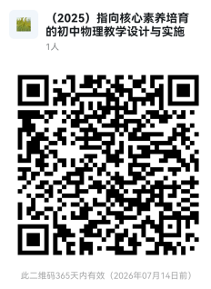
026 | 高中思想政治学科理论专题学习与教学设计 | 印伟 | 嘉定区教育学院 | 高中思想政治教师 | 2025年8月至10月 | 区级知识技能 | 混合 | 思想政治 | 高中 | 20 | 嘉定区教育学院/学校 | 60 | 本课程以高中思想政治统编教材与高中《习近平新时代中国特色社会主义思想学生读本》融合教学为研究视角，梳理《读本》的八讲内容与高中思想政治教材内容的逻辑关联，确立部分理论专题，并进行学习活动设计及教学评价研究，形成学生综合学习的教学资源，提高教师理论学习和理论教学的素养。 | 印伟 | 学科群
027 | 以核心素养为导向，落实“教-学-评”一体化教学设计研究 | 蒋维婷 | 嘉定区教育学院 | 全区八年级英语教师 | 2025.8-10月 | 区级知识技能 | 混合 | 英语 | 初中 | 20课时 | 混合 | 170 | 【背景】国家教育部新出台了《义务教育英语课程标准》（2022版），强调初中英语教学中“教-学-评”一体化的重要性和必要性。2024年九月新教材落地，进一步体现了以核心素养为导向，落实“教-学-评”一体化理念的深远意义。【现状】嘉定区在2023年九月开始就在区内开展“教-学-评”一体化的研究，通过一段时间的教学实践，取得了一些经验和成果，但还有进一步研究的空间。尤其是在新教材落地后，对于如何聚焦核心素养开展“教-学-评”一体化设计存在疑惑。【内容与形式】本次培训将以新课标为出发点，通过专家讲座、教研员下沉授课以及教师实际授课，学习与实践结合，以课堂实践为主。【目标】本课程旨在帮助各校八年级英语教师在新教材实践中更新教学理念，以核心素养为导向，深入理解并落实初中英语教学“教-学-评”一体化设计理念。 | 蒋维婷、江佳玮 、盛肇靖及相关专家 | 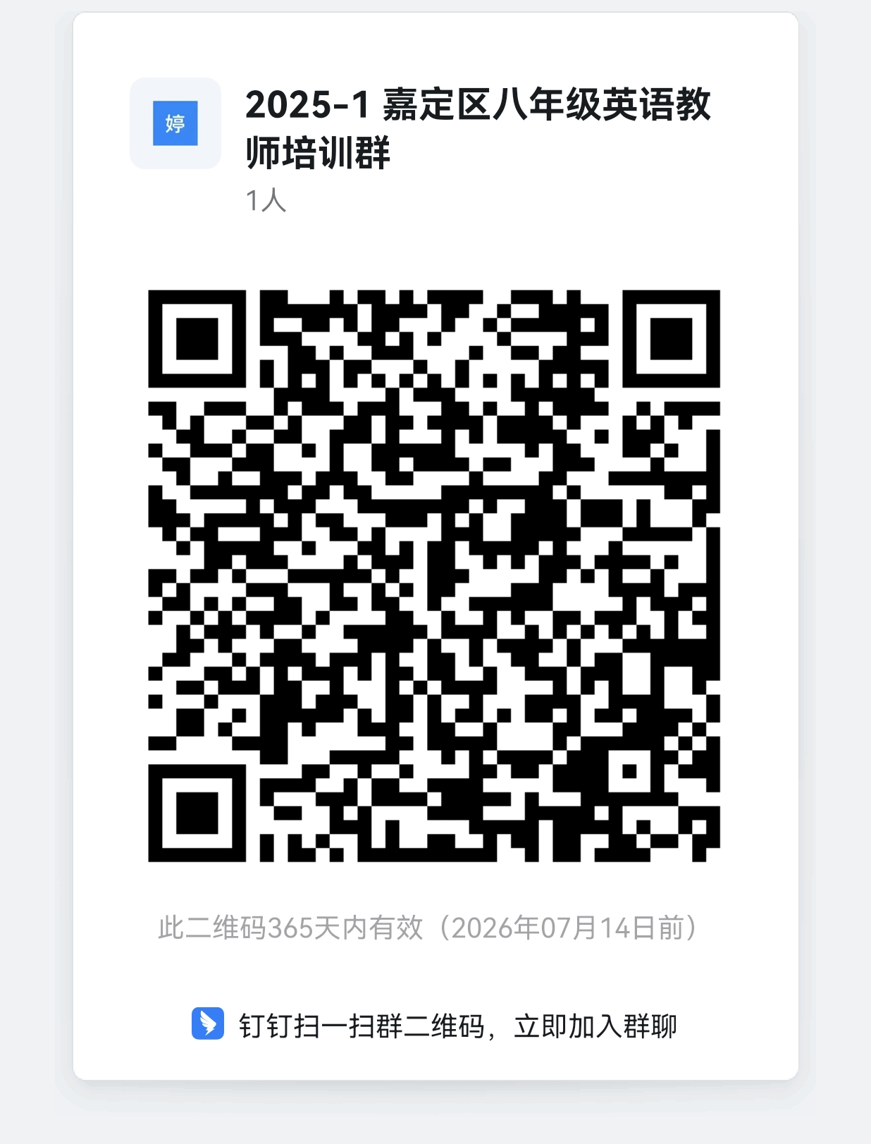
028 | 数字赋能高中体育单元设计课例实践 | 章文军 徐瑛 | 嘉定区教育学院 嘉定区第二中学 | 高中体育教师 | 8月23、24日及10月23日 | 区级知识技能 | 面授 | 体育 | 高中 | 20 | 嘉定区第二中学 | 100 | 背景：新课标强调学科核心素养培养，数字技术为体育教学创新提供支撑，推动教学从经验型向数据驱动转型。 现状：当前体育单元设计存在目标模糊、过程粗放等问题，数字工具应用多停留在表面，未深度融入教学闭环。 内容与形式：聚焦运动技能、健康监测等模块，通过案例研讨、实操演练，学习用数据平台分析学情、设计分层教学，进行课例研讨、观摩、实践。 目标：提升教师运用数字技术优化单元设计的能力，形成“数据诊断-精准设计-效果追踪”的教学模式，促进体育教学提质增效。 | 章文军、徐瑛、 李雅明、王莹、 徐梦琴、鲍王钰 | 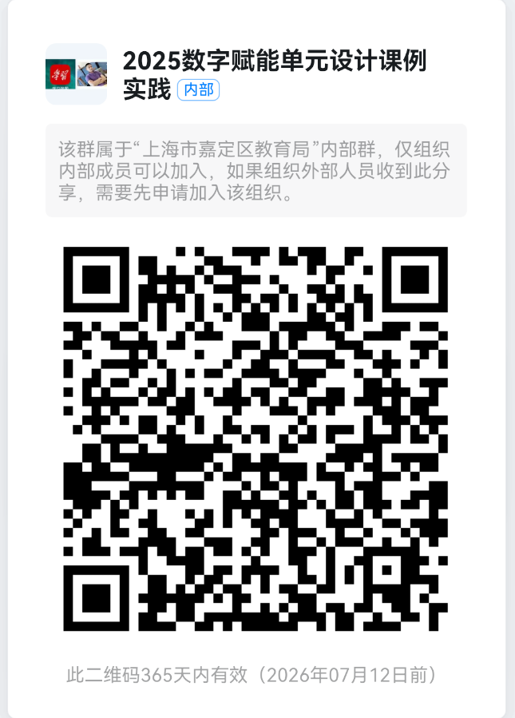
029 | 核心素养背景下生物学课程实施及教学策略 | 倪晓辉 | 嘉定区教育学院 | 高中生物教师 | 8月-10月 | 区级知识技能 | 混合 | 生物学 | 高中 | 20课时 | 教育学院 | 60 | 依据新课程方案与学科课程新课标，围绕学科核心素养，解读和分析新教材编写总体思路和结构框架；结合案例进行教材单元教学设计分析与分享。 | 倪晓辉、张秀珍等 | 学科群
030 | 双新”背景下初中信息科技实验教学的设计与实施 | 杨曙光 | 嘉定区教育学院 | 初中信息科技教师 | 待定 | 区级知识技能 | 混合 | 信息科技 | 初中 | 20学时 | 混合 | 100 | 本课程聚焦“双新”背景下初中信息科技实验教学的创新与实践。课程将系统解析新课标对实验能力、的核心要求，剖析物联网和人工智能等与实验内容相关的编排逻辑与价值。通过案例分析、专家讲座与研讨交流，提升教师实验教学的实施效能，赋能初中信息科技课堂的转型升级。 | 杨曙光 | 学科群
031 | 素养导向下基于项目化学习的初中语文整本书阅读教学实践与研究 | 陆萍 | 同济大学附属实验中学 | 初中语文教师 | 8月-9月 | 区级知识技能 | 混合 | 语文 | 初中 | 20 | 同济大学附属实验中学 | 30 | 本课程依据《义务教育课程标准（2022版）》“整本书阅读”任务群要求，聚焦名著阅读的项目化学习设计与实施。旨在帮助教师： 精准设计策略：分析统编教材名著特性差异，选择匹配的阅读路径与教学要点。 构建项目框架：学习创设真实情境下的驱动任务，整合核心知识体系，通过目标引领、任务驱动、活动内化，有效激发学生深度阅读与高阶思维。 落实全程评价：掌握构建多元可量化的评价量规，覆盖“读前激趣-读中指导-读后展示”全流程，强化过程性与表现性评价，确保持续改进与项目实效。 课程提供系统方案，助力教师将“整本书”有效转化为结构化、情境化、可评价的项目化学习实践，切实提升学生语文核心素养。 | 陆萍
032 | 指向教-学-评一致性的美术学习活动与评价设计 | 沈琪 | 嘉定区教育学院 | 初中美术教师 | 8月28-29日 | 区级知识技能 | 混合 | 美术 | 初中 | 20 | 启良中学 | 90 | 教育部深化教学改革，强调教学评一致性对学科育人的支撑作用，美术学科需紧跟趋势，落实理念、提升教学质量。美术教学评实践研究尚浅，年轻教师在学习活动设计、评价工具开发及实践转化上存在能力提升空间。本课程聚焦明晰、实践中学美术课堂教学中的“教-学-评一致性”理念，助力教师提升美术学习活动设计与评价设计能力。培训内容16学时线上线下+4课时研修作业，线上系统解析理念内涵、常见问题与设计策略，覆盖学习活动设计、评价工具开发；线下开展案例研讨、模拟实操，融入技术工具应用。依托umu平台，全流程记录培训，实现混合式学习。课程目标助力嘉定区年轻教师深化理解，掌握设计原则，探索技术赋能评价新路径，推动美术课堂教学评深度融合、提质增效。 | 沈琪、金丽燕、申元元、潜力、张珂、闫坤妘 | 学科群
033 | AI赋能的美术单元设计：指向教-学-评一致性的活动与评价实践 | 金丽燕 | 上海交大附中嘉定分校 | 高中美术教师 | 8月28-29日 | 区级知识技能 | 混合 | 美术 | 高中 | 20 | 启良中学 | 30 | 生成式人工智能（GenAI）正重塑教育生态，为美术教学带来创新机遇。新课标强调“教-学-评一致性”对学科育人的关键作用，而当前教师尤其在AI工具应用、评价设计及实践转化上仍需提升。高中美术教师对AI赋能的“教学评”一体化研究尚浅，在活动设计、技术工具整合及评价创新上需加强培训支持。课程以“AI+单元设计”为核心，聚焦明晰、实践高中美术课堂教学中的“教-学-评一致性”理念，AI赋能单元设计的策略与方法。解析教-学-评一致性的理论内涵、常见问题与AI赋能单元设计的策略方法；通过案例研讨、工作坊实战，帮助教师掌握智能评价工具开发与单元活动设计。依托UMU平台实现全流程学习追踪。赋能教师融合AI技术优化美术单元教学，精准设计学习活动与评价工具，推动“教-学-评一致性”落地，提升课堂教学质效，实现素养导向的教学提质。 | 沈琪、金丽燕、申元元、宓家瑜、许佳佳、闫坤妘 | 学科群
034 | 中学物理“微课题+学术辩论”教学模式的应用 | 徐蓓蓓 | 嘉定区教育学院 | 高中物理教师 | 2024年8月23日到9月底的20学时 | 区级知识技能 | 混合 | 物理 | 高中 | 20 | 混合 | 70 | 本培训课程专为中学物理教师打造，以面授为主。内容聚焦“微课题+学术辩论”教学模式，涵盖课程框架、流程及指南，分享大量教学实践案例。旨在助力教师了解该教学模式的课程设计框架，通过案例熟悉模式应用，并能运用相关工具完成基于中学物理教材的课堂教学设计样例。 课程特点鲜明，拥有丰富的教学案例和成果，能为教师提供直观有效的借鉴。其亮点为创造性，课程讲师和助教将与教师携手设计课堂教学，给予教师充分的支持与指导。 | 徐蓓蓓等 | 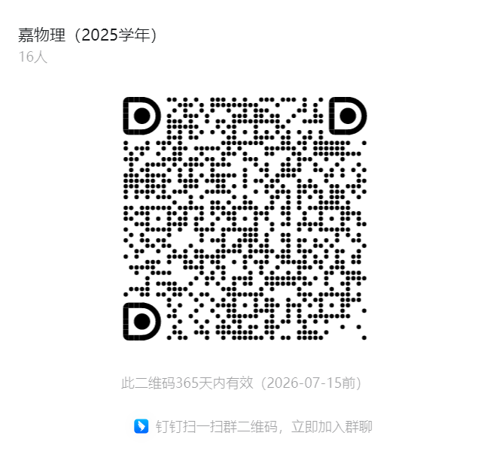
035 | AI赋能基于语篇分析的高中英语试卷评析课堂教学策略与跟进作业设计 | 司南 | 嘉定区教育学院 | 高三英语教师 | 8月—9月 | 区级知识技能 | 混合 | 英语 | 高中 | 20 | 混合 | 120 | 【背景】《高中英语课程标准》（2017年版2020修订）强调考试命题对学生的理解能力考察要从理解的对象和理解的鞥测设置试题的考察点，对表达能力的考察要意义表达效果、语篇结构、文体特征、衔接与连贯等方面制定评分标准。【现状】目前嘉定区高中英语教师在试卷评析教学中没有注意命题的上述特征，偏重于词汇和语法的聚焦，且却发根进行的训练。【内容与形式】本次培训将以新课标为出发点，通过一系列线上线下教师工作坊和教学实践，探索如何借助AI开展基于语篇分析的试卷讲评课堂教学策略、评分标准制定与针对性试题作业的命制。【目标】本课程旨在帮助各校高中英语教研组开展深度教研，在实践中从语篇分析角度开展有效的试卷评析实践和作业设计，并研究AI的切入角度。 | 司南
036 | 基于学情的传统文化所蕴含的价值观念与人生智慧探析 | 范雅君 | 交大附中嘉定分校 | 区初、高中语文教师 | 待定 | 区级知识技能 | 混合 | 语文 | 高中 | 20 | 腾讯会议、交大附中嘉定分校 | 50 | 本课程立足于课标弘扬中华传统文化的理念，结合中学阶段学情需要，同时针对有志于进一步深度阅读和拓展中国传统文化的一线教师，对儒家文化中的《孟子》、《中庸》以及道家文化中的《庄子》所蕴含的育人理念以及人生智慧开展深度思考，意图和中学教师在合作学习的过程中掌握和开发校本课程资源，尽可能地将之与中学语文教学结合起来，遴选其中最富于教学价值的课程内容进行开发。该课程不同于专家学者的研究，只着力于喜爱并愿意弘扬中华传统文化的语文教师能进一步充实并深化自己的教学资源，课程既有长期从事于浦江学堂四书讲学的专家讲座，又有一线教师的教学设计与智慧。 | 范雅君、夏晴；张丽杰；杨茜；张雪辉 | 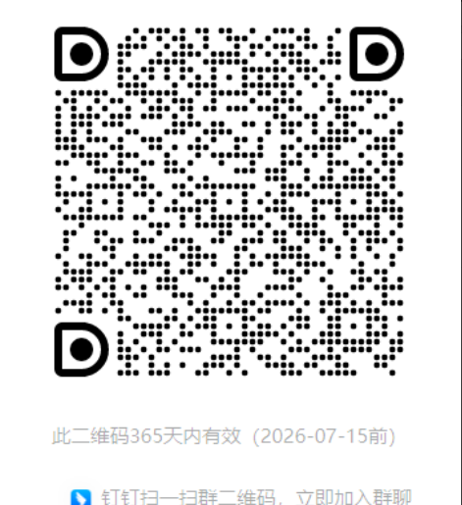
037 | “双新”背景下高中语文学习任务 结构化设计与实践研究 | 许正芳 | 上海市嘉定区第二中学 | 建议对象为5年教龄内的高中语文教师 | 8月25、26日 | 区级知识技能 | 在线 | 语文 | 高中 | 20 | 钉钉 | 30 | 双新实施以来，语文教学正经历着一场从观念到实践的巨大变革。以学习任务群为主要形式的统编教材在实践的过程中，需要教师具备“结构化”设计的意识和能力。本次培训旨在通过探索与实践，在理论层面上厘清“学习任务”“结构化设计”的内涵，提供切实有效的“学习任务结构化”教学设计与实践思路；在实践层面上，基于对统编版高中语文教材的研读与使用，提供有价值的经验和教学设计与实施的范例，在双新实践中更好落实学生语文核心素养的培育。 | 许正芳、谢文瑛、陆纤纤、刘静思、任诗铭、王莹

小学038-059
 | 2025年区级暑期培训小学培训课程汇总
课程编号 | 课程名称 | 课程负责人 姓名 | 课程负责人 单位 | 培训 对象 | 授课 时间 | 课程模块及级别 | 课程形式 | 学科 | 学段 | 学时 （45分钟 1学时） | 授课地点 | 上限人数 | 课程简介 （200字以内） | 主讲教师 （6人以内） | 班级二维码 | 区级知识技能
038 | “双新”背景下小学语文二年级统编教材单元教学建构的思考与实践 | 胡炜烨 | 嘉定区教育学院 | 二年级语文教师 | 8月~11月 | 区级知识技能 | 在线 | 语文 | 小学 | 20学时 | 混合 | 80 | 本学期开学统编二年级教材全面更新，通过对统编二年级语文教材的研读与分析，厘清教材各模块间的关系，梳理各模块的教学要求，扫清教师使用统编新教材的障碍。在单元教材解读基础上进行单元整体的构思与教学规划，提供单元教学建议，展示典型课例。 | 胡炜烨等6人
039 | “双新”背景下，小学综合实践活动课程、校本课程的开发与实施 | 邵红霞 | 嘉定区教育学院 | 小学综合实践活动（探究）、校本课程（拓展）教研组长、任课教师代表 | 8.23-9.30 | 区级知识技能 | 混合 | 综合实践活动课程+校本课程 | 小学 | 20 | 混合 | 120 | 【背景】国家教育部出台了《义务教育课程标准》（2022版）、《中小学综合实践活动课程指导纲要》（2017版）与《加强地方课程与校本课程建设与管理的意见》（2023.5），强调综合实践活动、校本课程凸显综合性与实践性的要求。【现状】目前对于课程的开发与实施、建设与管理方面学校存在一定的困惑与困难，缺乏一定的实践方法。【内容与形式】本次培训将以“纲要”和“意见”的要求为出发点，通过专家讲座、教研员案例分析以及学校、教师案例分享交流等形式，将学习与实践结合，分享实践经验与思考。【目标】本课程旨在帮助各校把握课程理念与要求，把握课程开发实施、建设管理等方法经验，以迁移到本校实际的研究实践中。 | 邵红霞 姚军 倪敏 余霞 等 | 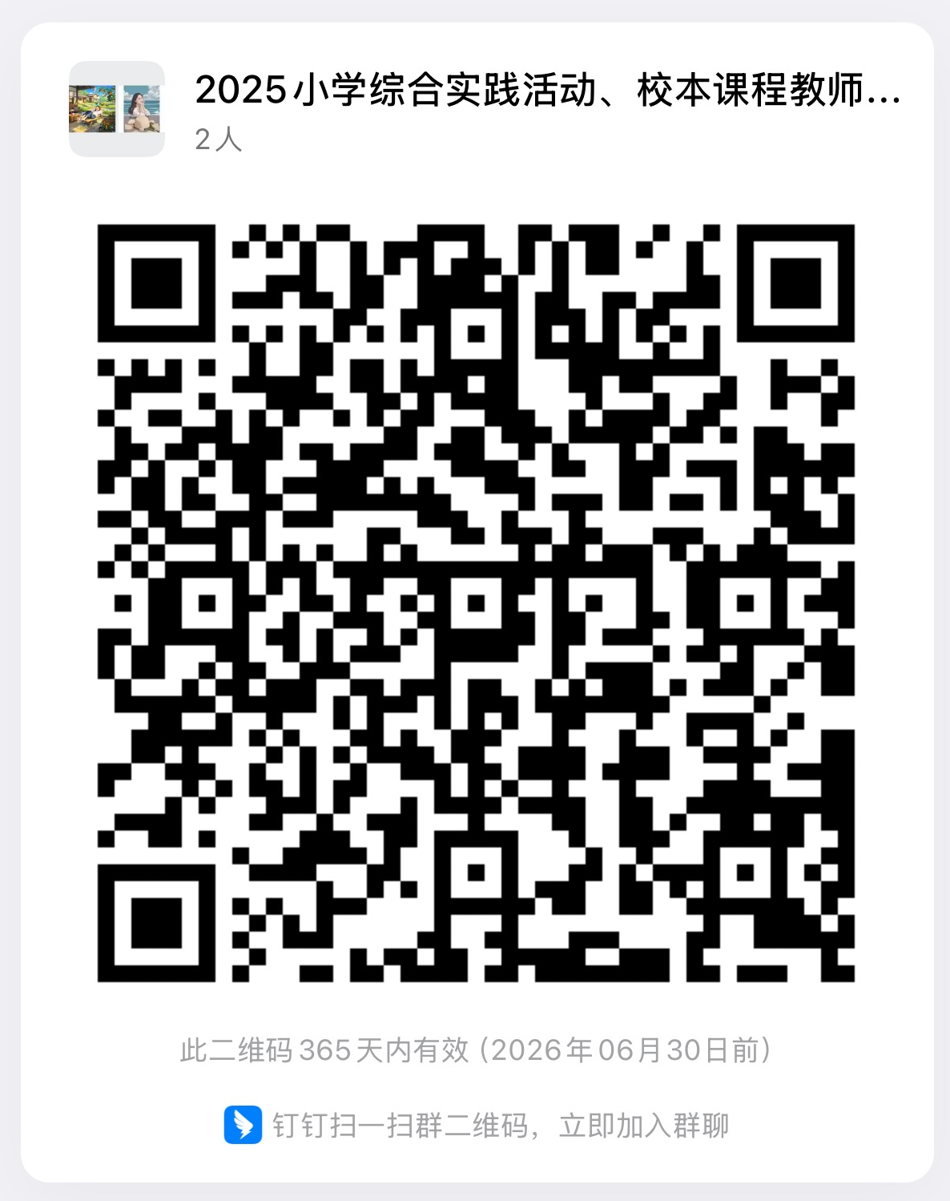
040 | 素养导向下一年级数学单元教学设计与实施 | 汤丽红 | 上海市嘉定区教育学院 | 2025年9月任教一年级的数学教师 | 2025年8月~2025年9月 | 区级知识技能 | 混合 | 数学 | 小学 | 20 | 混合 | 200 | 《数学课程标准（2022版）》，强调小学数学课程培养学生核心素养的重要性和必要性。本次培训以一年级新教材为载体，以核心素养为导向，通过专家讲座、教材解读、单元整体分析、骨干教师教学示范、课例分析，学习与实践结合，以课堂实践为主。本课程旨在帮助数学教师清晰的了解一年级新教材的教学内容、目标与教材编排特点等，更好地进行单元教学设计与实施，促进学生核心素养的发展。 | 汤丽红等 | 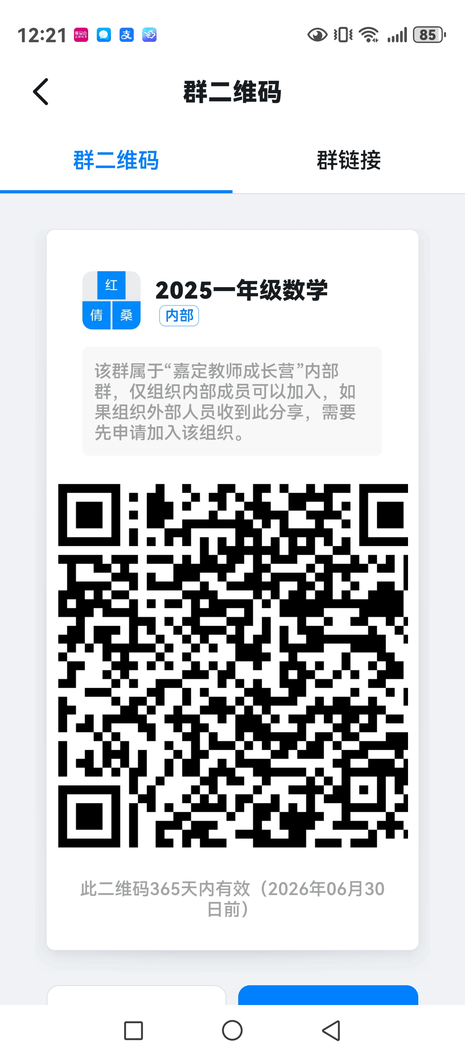
041 | “双新”视域下的小学数学教学 | 陈春芳 | 嘉定区教育学院 | 二年级数学任课教师 |  | 区级知识技能 | 混合 | 数学 | 小学 | 20 | 混合 | 200 | 本课程主要针对2025学年推行的小学数学二年级新教材开展教材的解读、分析与实施等方面的培训活动。培训的形式主要有讲座、教学展示与交流互动等。本课程有市专家的理论指导，小学数学二年级新教材的全册教材内容、单元内容、课时教学重难点的深度剖析，结合具体课例的相应教学策略的阐述。进而更好地促进教师对教材的把控，提升教学课堂教学有效性。 | 陈春芳 章敏
042 | 小学信息科技学科基于标准的课程内容解析与教学建议——《数据与编码》模块 | 严玮玮 | 嘉定区教育学院 | 全体小学信息科技任课教师 | 9月8日-10月31日 | 区级知识技能 | 混合 | 信息科技 | 小学 | 20 | 线上会议+线下待定 | 70 | 课程旨在深入解读小学信息科技课程标准，细致分析教学指南，并结合教学实践提出针对性教学建议。通过本课程，教师将掌握课程标准的核心要求，理解教学指南的实用指导，并能在教学设计与实施中勇于尝试与创新。课程采用讲座、专家授课等形式进行学习；组织教师进行单元设计、教学实践与、教学研讨、案例分析等学习活动；邀请专家进行教学指导等方式解答教师的问题困惑；教师自主在线学习与评价等培训形式。课程也助力小学信息科技学科课程双新推进，也将助力教师提升教学质量，以促进学生信息素养的全面发展。 | 严玮玮 谢忠新 闻铭 孙黎萍 严悦 | 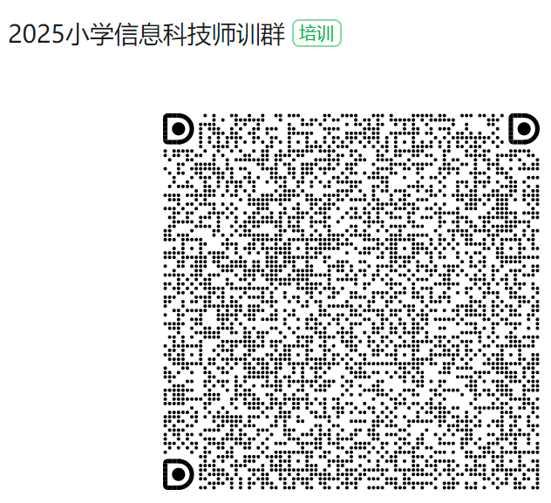
043 | 新课标视域下小学五年级语文统编教材模块解析及单元教学的思考与实践 | 周雅芳 | 嘉定区教育学院 | 五年级语文教师 | 8月~10月 | 区级知识技能 | 在线 | 语文 | 小学 | 20学时 | 混合 | 80 | 本培训聚焦新课标指导下小学五年级语文统编教材的单元教学实践。【背景】 结合新课标核心素养要求，阐述教材编写理念与单元设计逻辑；【现状】分析区域教师在单元教学中的常见问题与突破点；【内容与形式】以教材模块为例，拆解“人文主题”与“语文要素”双线结构，示范任务群设计、跨学科整合等创新形式；【目标】帮助教师掌握单元整体教学策略，实现从“教教材”到“用教材育人”的转变。通过案例研讨与实操演练，助力教师提升课程实施能力。 | 周雅芳等6人 | 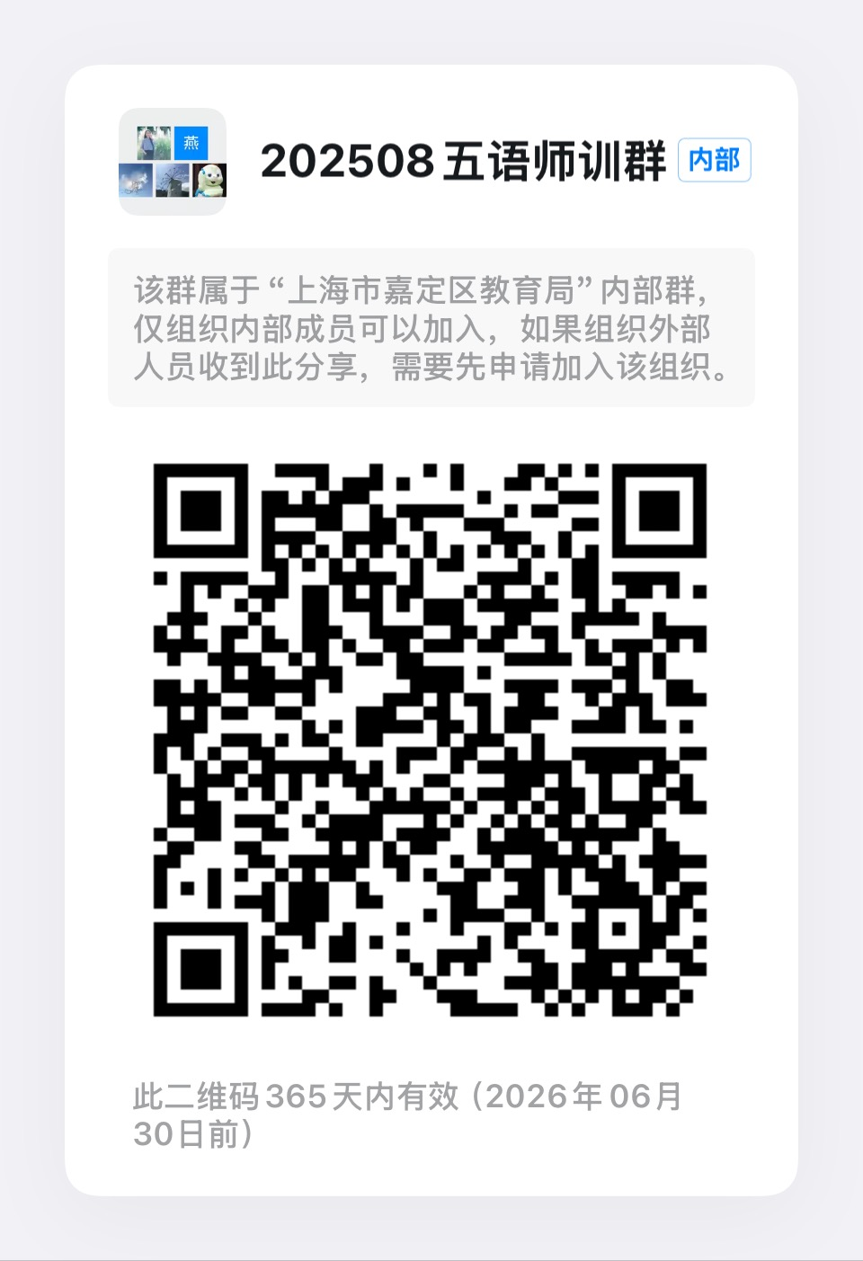
044 | 新教材新课堂新样态——小学科学新教材实施培训 | 陈健 | 嘉定区教育学院 | 小学科学专职教师 | 8-10月 | 区级知识技能 | 混合 | 自然 | 小学 | 20 | 混合 | 70 | 【背景】国家教育部新出台了《义务教育科学课程标准》（2022版），强调科学教学要以促进学生核心素养发展炜宗旨，以学生认知水平和已有经验炜基础，加强教学内容整合，注重教学方法改革，精心设计教学活动。【现状】目前，我区有必要在新教材推行期间，对标新课标，开展学生学习活动设计研究，提高教师教学设计能力。【内容与形式】本课程通过集中线上线下的混合式培训进行，以学科教学理论与实践操作相结合的培训，促成小学科学教师专业基础知识积累，专业基本技能提升，形成专业基本经验，达到开展新教材教学所要具备的基本学科素养。本期课程内容主要包括新课程标准解读、二年级第一学期单元教学设计、课时教学与作业设计、教学实践与分享等。 | 陈健 倪友晟 刘忆婷 王娟 王丹 潘振炜 | 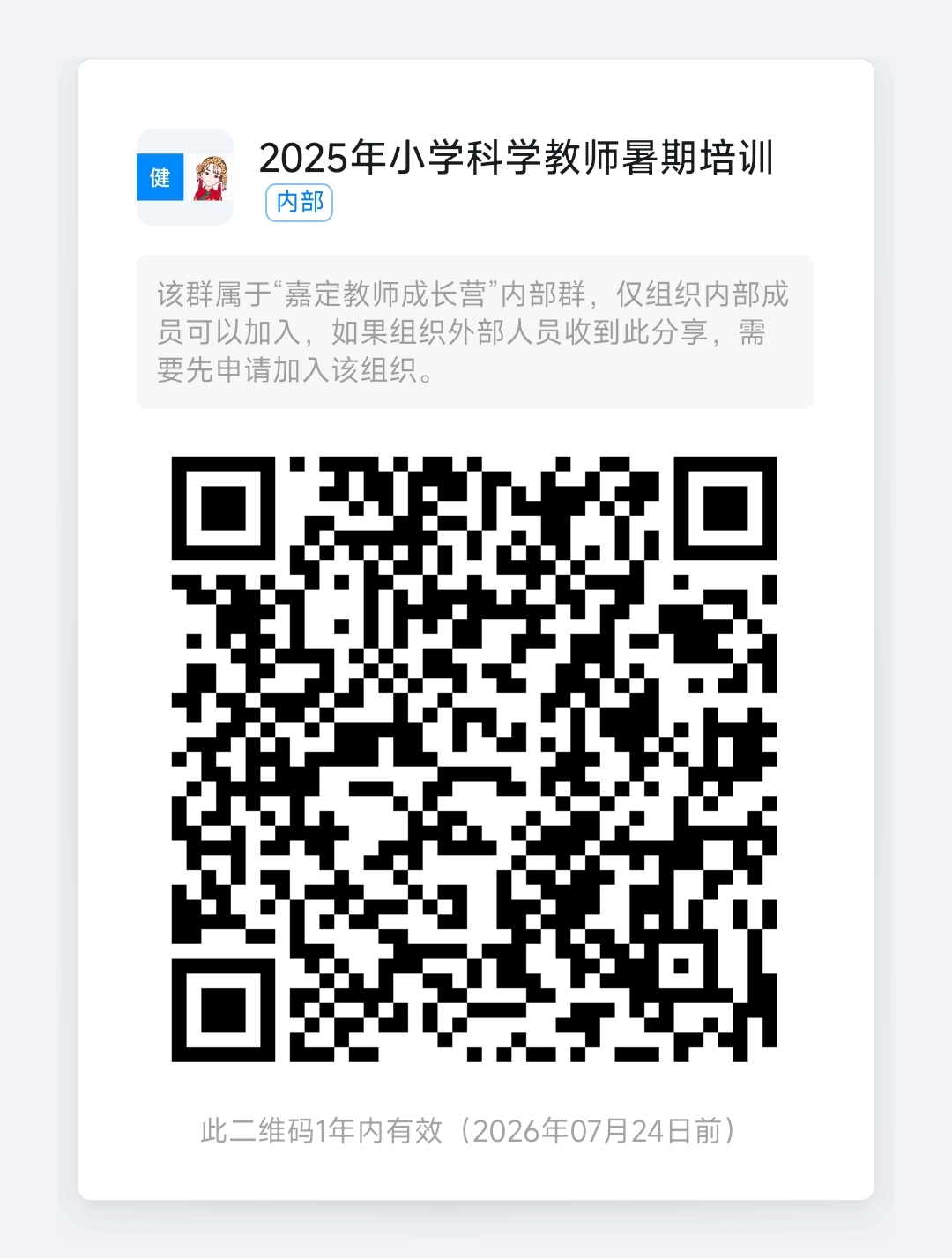
045 | 基于思维品质提升的小学中年级英语阅读教学 | 颜黎华 | 嘉定区教育学院 | 小学英语中年级任课教师 | 2025.8.23-9.28 | 区级知识技能 | 混合 | 英语 | 小学 | 20 | 线上与基层学校 | 150 | 本课程聚焦小学中年级英语阅读教学，以思维品质提升为核心目标。依托丰富多样语篇，将语言知识、文化知识等融入教学，围绕单元主题展开阅读教学。以学生学习过程的起点、重点、落点、亮点为设计主线，助力教师精准挖掘主题内涵与育人价值。践行英语学习活动观，设计涵盖学习理解、应用实践、迁移创新的过程性教学活动，培养学生高阶思维，提升阅读素养，为小学英语阅读教学注入新活力，助力教师专业成长。 | 颜黎华、 朱浦、 陆青、 王卡娜、高琼
046 | 《新课标视域下的小学英语教学设计与实施策略》 | 袁勇浩 | 嘉定区教育学院 | 小学英语教师 | 8月—9月 | 区级知识技能 | 混合 | 小学英语 | 小学 | 20 | 线上线下结合 | 120 | 《义务教育英语课程标准（2022年版）》指出：“英语课程要培养的学生核心素养包括语言能力、文化意识、思维品质和学习能力等方面。核心素养的四个方面相互渗透，融合互动，协同发展。”2025年秋季，上海市在小学一、二年级推广使用英语新教材。本课程通过对《义务教育英语课程标准（2022年版）》解读、专题讲座、开展单元整体教学实例研讨等形式的学习，提高小学英语教师对新课标的理解，提升专业素养；培养小学英语教师依据新课标的要求，高效使用一、二年级新教材，同时将实施策略应用到小学各阶段的教学中。
047 | 单元教学结构与读写策略 | 张艳 | 嘉定区教育学院 | 2025学年任教五年级的语文教师 | 9月-10月 | 区级知识技能 | 混合 | 语文 | 小学 | 20 | 混合 | 70 | 【背景与现状】《义务教育语文课程标准（2022年版）》强调实践性学习，要求优化活动设计。当前教师在单元教学中，常难以统筹学习活动与单元目标、任务的关系，缺乏对整体结构的把握及有效策略的设计，影响教学实效。 【目标与内容】本课程立足核心素养，聚焦五年级单元教学，通过目标确立、任务分解、活动设计及案例研讨，引导教师构建单元教学结构，渗透读写策略。结合专家引领、案例分析与教学实践，提升教师单元整体设计与实施能力，推动课堂转型。 | 张艳 薛峰
048 | 融合课堂中的 通用学习设计 | 陆秋凤 | 嘉定区教育学院 | 普通中小学 专职特教教师 | 9月—10月 | 区级知识技能 | 混合 | 特殊教育 | 小学、初中 | 20 | 混合 | 70 | 教育部《十四五特殊教育发展提升行动计划》及《特殊教育办学质量评价指南》等文件中都对促进特殊学生的适宜发展，推进融合教育水平提出了具体要求。课堂教学是融合教育实施的主阵地，而目前区域融合教育课堂教学还存在方法欠缺、实施低效的问题。本培训将运用通用学习设计理念，通过专家讲座、课例研究、经验分享等方式引领教师实践通用学习设计三大原则，满足学生个性化学习需求，提升融合教育课堂教学质量。 | 陆秋凤等
049 | 小学数学中高年级跨学科主题学习任务设计与实施 | 张鹤 | 同济大学附属实验小学 | 小学中高年级数学教师 | 8月28、29日 | 区级知识技能 | 面授 | 数学 | 小学 | 12 | 同济附小 | 120 | 【背景】落实新课标要求，开展跨学科主题学习也有助于提升学生的学习素养。【现状】跨学科主题学习的研究并不聚焦与任务链设计。教师缺乏理论认知和实践经验，跨学科主题学习素养发展不足，缺少切实有效的工具和支架。【内容与形式】通过任务设计相关理论研修与案例分析，能进行跨学科主题学习设计任务并实施评价。【目标】了解任务常见结构，掌握任务设计的方法和操作要点，并依据要点撰写跨学科主题学习任务设计方案。 | 张鹤、黄诗韵、张淳 王喆、于静 | 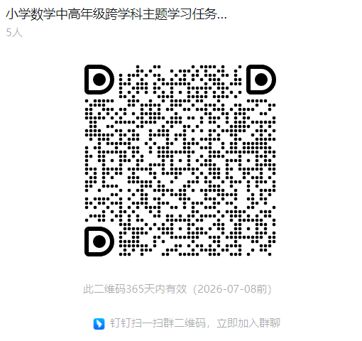
050 | 工笔花鸟 | 周兰 | 嘉定区实验小学北水湾分校 | 小学美术教师 | 8月25-26日 | 区级知识技能 | 面授 | 美术 | 1-5年级 | 20学时 | 嘉定区实验小学北水湾分校 | 20人 | 背景：结合2020年版《艺术课程标准》核心素养导向，本课程立足传统文化传承与现代美育发展。 现状：当前小学美术教学需深化传统国画工笔技法与创意实践融合，提升教师审美与教学能力。 内容与形式：涵盖宋代花鸟技法解析、白描构图实操，采用线下培训，含讲座、示范、分组创作、作品点评。 目标：强化教师审美判断与创意表达能力，掌握工笔画教学核心技能，推动传统文化与新课标要求落地，提升课堂教学质量。 | 周兰 高茜
051 | 基于项目化学习的整本书阅读教学设计与实践研究 | 张丽芳 | 上海同济黄渡小学 | 小学语文教师 | 待定 | 区级知识技能 | 混合 | 语文 | 小学 | 20 | 混合 | 80 | 【背景】《义务教育语文课程标准（2022年版）》将整本书阅读列为拓展型学习任务群之一，旨在通过系统化的整本书阅读实践，培养学生的核心素养。近年来，项目化学习在中国教育改革中受到广泛关注，其以学生为中心，通过真实任务驱动深度学习，为整本书阅读教学提供了新思路。【现状】 当前整本书阅读教学存在碎片化、应试化倾向，学生被动接受知识，高阶思维培养不足。部分教师尝试项目化模式，但缺乏系统性设计，在任务情境创设、评价机制等方面仍需探索。【内容与形式】本次培训将以课程标准为出发点，通过专家讲座、教学示范、论坛等形式，学习与实践相结合，为教师实践提供支撑。【目标】本课程旨在指导语文教师聚焦书目选择、项目设计、情境策略、多元评价、效果反思等维度，通过PBL提升学生阅读深度与思辨能力，助力语文核心素养落地。 | 张丽芳、曾静
052 | 小学低年段音乐四大学习任务设计与实施 | 朱冬芳 | 上海世外教育附属嘉定云翔小学 | 小学音乐教师以及校外艺术教师 | 8月25日下午、26日下午；9月11日下午、9月28日上午 | 区级知识技能 | 混合 | 唱游·音乐 | 小学低年段 | 20课时（16课时培训+4课时研修作业） | 云翔小学、安亭小学 | 120 | 新艺术课标明确以学习任务为抓手，分学段设置不同的学习任务，“学习任务”是新课程实施的重要标志。新教材实施中，教师们对如何设计具有典型特征的学习任务教学活动有诸多困惑。本课程以低年段“趣味唱游、聆听音乐、情境表演、发现身边的音乐”四大学习任务的设计与实施为主要培训内容，从内涵与类型、设计与实施、教学与实践，结合课例分析，致力于帮助教师理解“学习任务”驱动下的教学活动设计实施的方法策略，为教师提供新教材使用的借鉴。 | 朱冬芳 黄湘程 江雪 杨麟 孙洁 刘若男 | 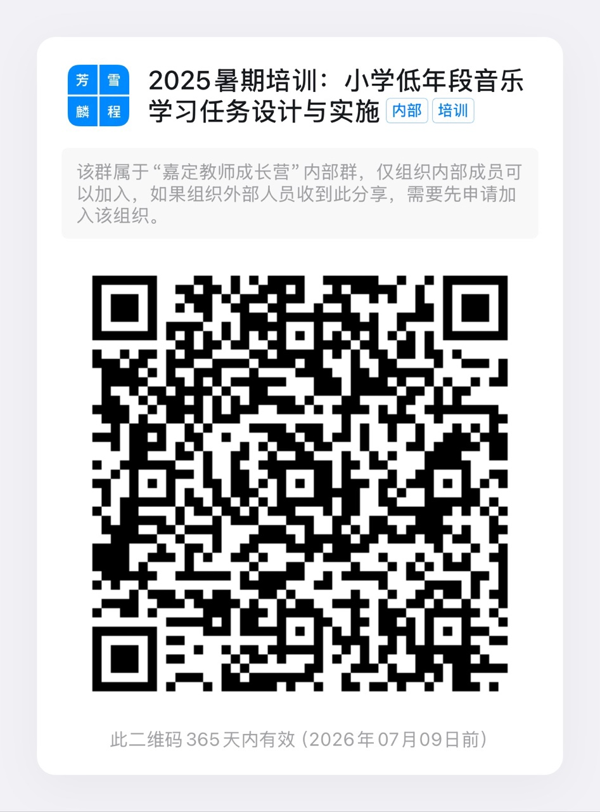
053 | 小学数学校本深度教研工具的运用 | 庄丽凤 | 嘉定区第一中学附属小学 | 小学数学教师 | 2025年8月-10月 | 区级知识技能 | 混合 | 数学 | 小学 | 20 | 嘉定区第一中学附属小学 | 100 | 【背景】2024年，上海市各中小学全面实施新课程和新教材，校本教研是推动教师实施“双新”理念的重要阵地。【现状】目前嘉定区许多学校对于校本教研越来越重视，但仍存在着教师参与积极性低、教研主题不明、教研缺少评价反馈等问题，需在参与度、主题性、科学性等方面进一步完善和提升。【内容与形式】本次培训将以“双新”理念为出发点，通过专题讲座、案例分析、教研实践等活动，将学习与实践结合，增进教评研一体。【目标】本课程通过学习了解校本深度教研工具以及工具使用的场景和方法，知道校本深度教研基本运行路径和策略。在教研案例的指导与分享下，能够掌握并运用多种校本教研工具开展自主设计教研活动方案，在校本教研实践中提升所在教研组的教研质量。 | 庄丽凤、潘婷
054 | 面向未来的美术课堂探索 | 汤伟 | 嘉定区普通小学 | 中小学美术教师 | 8月25日~9月20日 | 区级知识技能 | 混合 | 美术 | 中小学 | 20 | 嘉定区普通小学 | 45 | 【背景】 随着科技进步，人工智能的迅猛发展，带动教育的变革，人类学习范式的变革。对中小学美术教育提出新要求。【现状】教师面临教育理念更新滞后、数字技能不足、跨学科融合困难、评价方式单一等挑战，需通过培训，适应未来教育的发展。【内容与形式】本次培训将聚焦“双新”，重塑未来素养与价值、技术赋能（AI/数字工具/VR应用）、教学创新、文化连接。采用专家讲座、实操工作坊、案例研讨、方案设计等形式相结合。【目标】提升教师前瞻性理念与数字技能，掌握创新的教学方法与评价策略，设计并实施面向未来的美术课堂教学。 | 汤伟 钱初熹 瞿剑宛 | 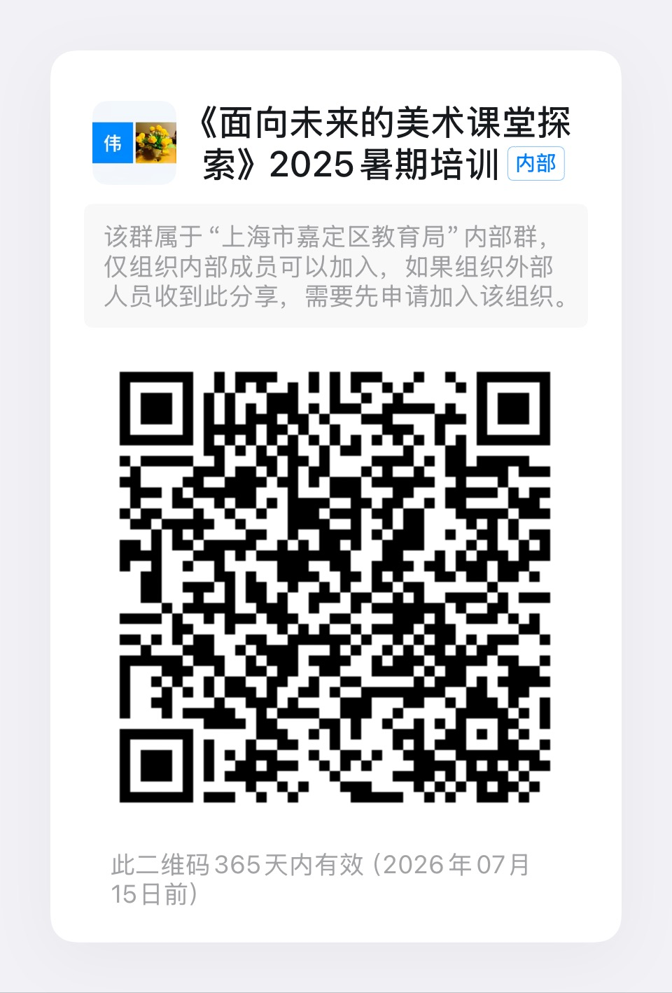
055 | 基于“三个助手”的小学数学课堂教学实践 | 陈海锋 | 嘉定区安亭小学 | 对数字化转型感兴趣的小学数学教师 | 9月-10月 | 区级知识技能 | 面授 | 数学 | 小学 | 20 | 安亭小学 | 20 | 本次培训聚焦于小学数学教学领域，深入探讨 “三个助手”（备课助手、教学助手、作业辅导助手）在课堂中的创新应用。培训内容涵盖教育数字化转型政策解读、 平台功能实操、学件制作方法，并结合丰富教学实例阐述如何实现深度融合。培训形式采用理论讲解、案例分析、实操演练相结合，具有内容实用、形式多元、针对性强的特点。亮点在于以实际教学场景为切入点，帮助教师快速掌握 “三个助手” 的应用技巧，提升教学质量，推动小学数学教学数字化变革。 | 陈海锋 | 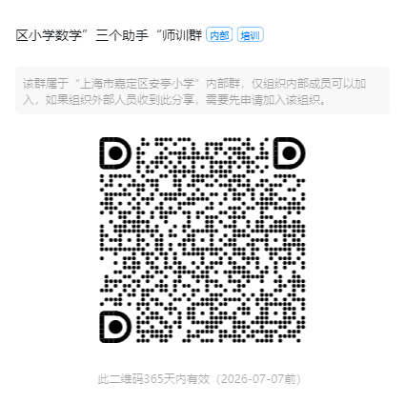
056 | 基于主题意义的小学英语跨学科作业设计 | 刘海平 | 嘉定区古猗小学 | 小学英语教师 | 8/23上午8:30-11:30 8/23下午13:00-15:15 8/24上午8:30-10:45 | 区级知识技能 | 面授 | 英语 | 小学 | 10学时 | 古猗小学 | 40人 | 《义务教育英语课程标准》（2022年版）强调教师应设计多种类型的作业，《教育部关于加强义务教育学校作业管理的通知》指出要探索跨学科综合性作业。实际教学中教师设计跨学科作业时，往往出现主题与生活链接不足、提升跨学科素养不够、目标不够清晰、任务过于凌乱等情况。本次培训通过理论引领、互动研讨、工具支持、设计实践、实施反馈等多种方式，引导学员明白英语跨学科作业的特征、主题意义、目标确定、设计策略等，并设计一份英语跨学科作业，提升教师的专业能力，使其更具培养学生核心素养的品质。 | 刘海平，陆梦迪，赵潇潇 | 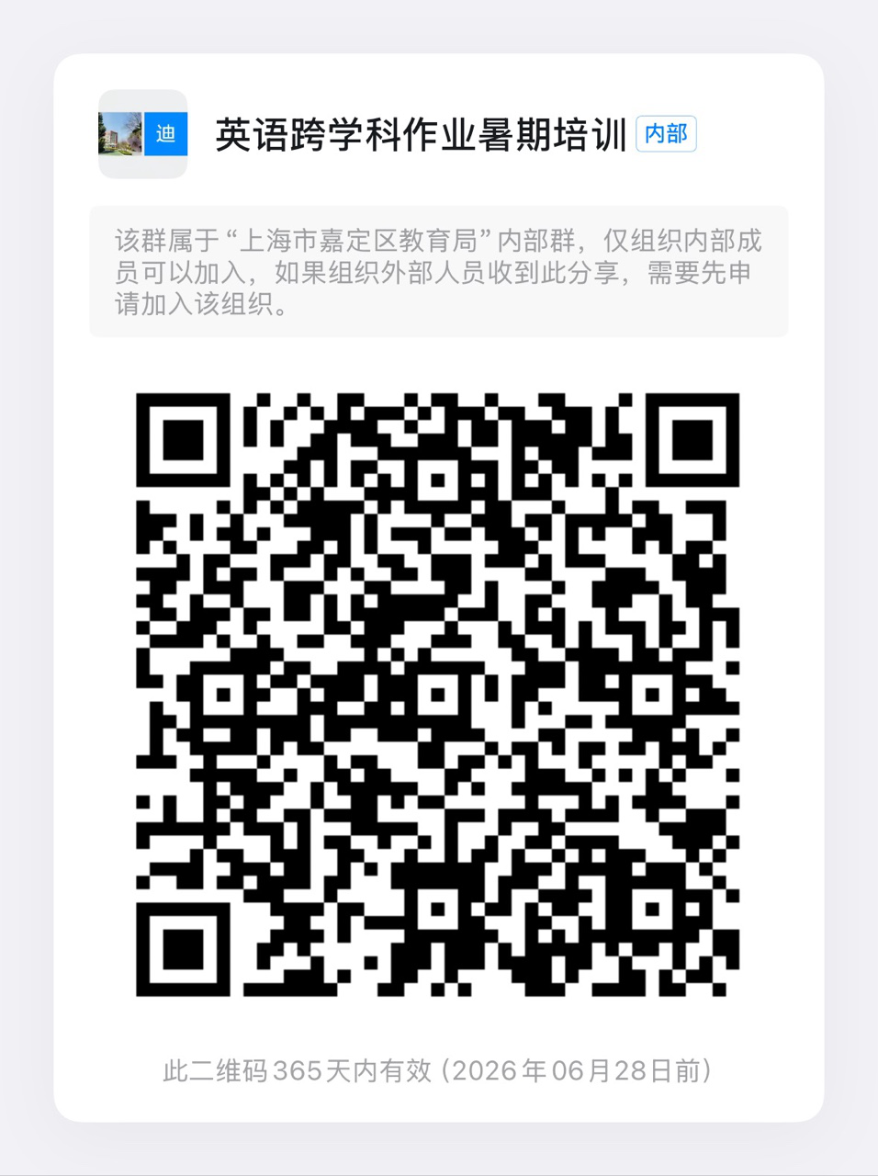
057 | 基于课改理念的音乐教师教育教学实践经验提炼与转化 | 刘婧 | 嘉定区戬浜学校 | 1.嘉卓工作室成员 2.20年及以上教龄教师 3.各教龄段需要做成果梳理与经验提炼转化的教师 | 待定 | 区级知识技能 | 混合 | 音乐 | 小学 | 20 | 混合 | 40 | 【背景】国家《艺术课程标准（2022版）》提出“以美育人、学科实践”核心理念，音乐课堂须落实“教-学-评”一体化。 【现状】在基于课改理念的实践研究中，针对日常音乐教学的提质增效、单元整体设计与实施、教学资源补充与开发、教学方式创新等方面，嘉定区教师已经在各级平台上积累了一定的实践经验与案例，需要做进一步地梳理和提炼。 【内容与形式】本培训围绕课改核心素养、基于真实教学与教研案例，采用“专家讲座与理论引领、案例分享与深度剖析、经验提炼与成果转化”相结合的方式开展。旨在帮助音乐教师针对实践做深度剖析，在经验提炼与转化过程中深入理解课改理念的内涵及在不同教学情境中的运用规律，形成可复制、可推广的案例或经验或反思等成果，助力参训教师的专业成果积累，为其专业能力与职称的进一步晋升做准备。 | 刘婧 张馨月 席恒 刘爽 李丽莎 孙丹
058 | 新课标背景下的小学劳动学习活动的设计与实施 | 严海平 | 嘉定区教育学院 | 小学劳动教师 | 8月—9月 | 区级知识技能 | 混合 | 小学劳动 | 小学 | 20 | 线上线下结合 | 120 | 通过教学实例研讨、专题讲座、实践体验等形式学习，以线下培训为主，与线上相融合，提高劳动教师学习活动的设计与实施的能力，提升专业素养，促进新课标落地。教师根据任教学段的内容，设计一个劳动项目的学习活动，并完成整个劳动项目的单元设计。 | 严海平等 | 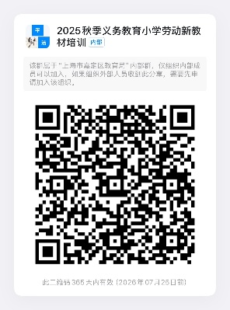 | 校级素养
059 | 《数智赋能小学音乐课堂培育创意思维的实践研究》 | 张馨月 | 上海市嘉定区教育学院 | 19年及以下教龄教师 | 2025年8月23日-2025年9月30日 | 区级知识技能 | 混合 | 艺术（音乐） | 小学 | 20 | 各学校 | 150 | 本课程聚焦于数智技术及资源在小学音乐课堂中的应用，旨在通过创新的教学方式，帮助教师在音乐教学中有效培养学生的创意思维。课程将结合数智技术，探索如何利用数字化工具和资源激发学生的创造力，并为教师提供有效的教学策略与实践方法。通过具体的课例分析和教学设计，了解将数智技术融入音乐课堂的方法路径，促进学生在探索音响、即兴创编和音乐创作等方面的能力提升。课程还将通过行动研究与教研引领，支持教师在实际教学中进行反思与改进，进一步推动音乐教育的转型与创新。通过理论与实践相结合，本课程将提供相关的教学框架与工具，助力小学音乐课堂的转型，提升学生的音乐素养和创意思维能力。 | 张馨月 刘婧 申林 全瑜 彭静雯 刘若男 |  | 校级实践体验

幼儿园060-072
 | 2025年区级暑期培训幼儿园培训课程汇总
课程编号 | 课程名称 | 课程负责人 姓名 | 课程负责人 单位 | 培训 对象 | 授课 时间 | 课程模块及级别 | 课程形式 | 学科 | 学段 | 学时 （45分钟 1学时） | 授课地点 | 上限人数 | 课程简介 （200字以内） | 主讲教师 （6人以内） | 班级二维码 | 区级知识技能 | 在线
060 | 幼儿户外活动深度体验中学习契机发现与支持的实践研究 | 陆静 | 嘉定区教育学院 | 陆静学前教育工作室全体成员、陆静区级重点课题成员（非该工作室或课题组的教师暂且不用报名） | 8月25日-9月30日 | 区级知识技能 | 面授 | 学前教育 | 学前段 | 20课时 | 幼儿园 | 55 | 本课程聚焦支持幼儿有意义的学习，专为培训教师幼儿户外深度体验中的学习契机的观察捕捉、分析与支持，提升教师在组织幼儿户外活动方面的专业能力。 课程通过专家讲座、专题研讨、实践研讨、案例分享等多元面授方式，以培训观察案例撰写助力教师户外活动中学习契机捕捉；讲解幼儿户外深度体验中学习契机发现的各类观察询证方法；对幼儿在户外游戏中生发的有意义学习进行深入理解与分析 ；培训教师了解幼儿户外深度体验中触发学习契机的来源与时机等，整体提升教师在研究儿童、户外活动中观察与支持幼儿学习与发展的实施水平。 | 陆静 黄峥 | 课程负责人组织团体报名 | 区级师德素养 | 面授
061 | 科学，在自然中生长——深度学习视域下幼儿户外科学探究活动的设计 | 诸佩利 | 嘉定区教育学院 | 幼儿园骨干教师 | 待定 | 区级知识技能 | 面授 | 幼教 | 学前 | 20 | 幼儿园 | 80 | 【背景】上海市嘉定区作为教育部幼儿园保育教育质量提升实验区，立足“幼儿发展优先”理念，持续推进以《幼儿园保育教育质量评估指南》和《3—6岁儿童学习与发展指南》为导向的区域性教育实践。【现状】面对学前科学教育中“脱离经验、轻探究”的现实问题，【内容与形式】本次培训将聚焦“大自然中的科学”，在“深度学习”视域下，探索自然场域中激发儿童科学素养发展的有效路径。通过专家讲座、教研员下沉授课以及教师经验分享，学习与实践结合，以实践为主。【目标】通过本课程改变科学教育理念，关注“真情境、真问题、真互动”的三真原则，强调科学学习扎根儿童真实生活，回归问题驱动与经验建构。 | 诸佩利 | 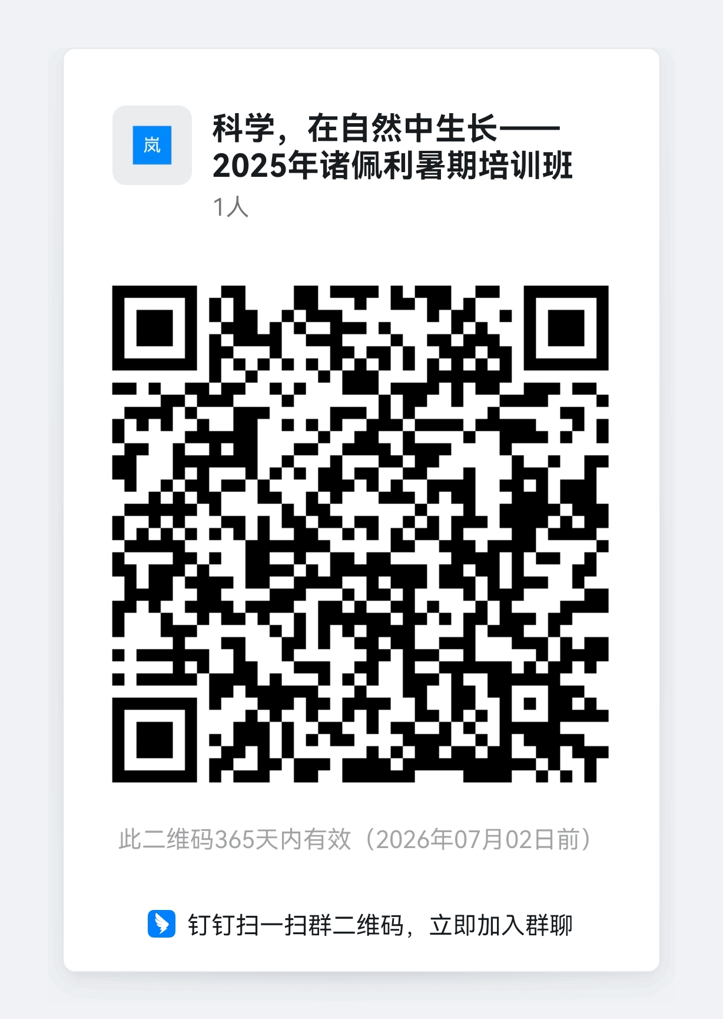
062 | 幼儿园一日生活中的浸润式美育实践 | 浦月娟 | 嘉定区教育学院 | 幼儿园骨干教师 | 2025.9-2025.10 | 区级知识技能 | 混合 | 学前教育 | 幼儿园 | 20 | 待定 | 80 | 当前幼儿园的美育实践中存在对美育内涵认识狭隘，缺少在一日生活中的浸润式美育实践路径和方法等问题。 本课程通过对幼儿在一日生活中的观察与倾听，进一步认识幼儿阶段的审美感知与表现行为，结合教师的浸润式实践与观察案例，传递符合幼儿特点与需求的浸润式美育策略与方法，打开教师美育实践的思路与方法。 | 浦月娟 | 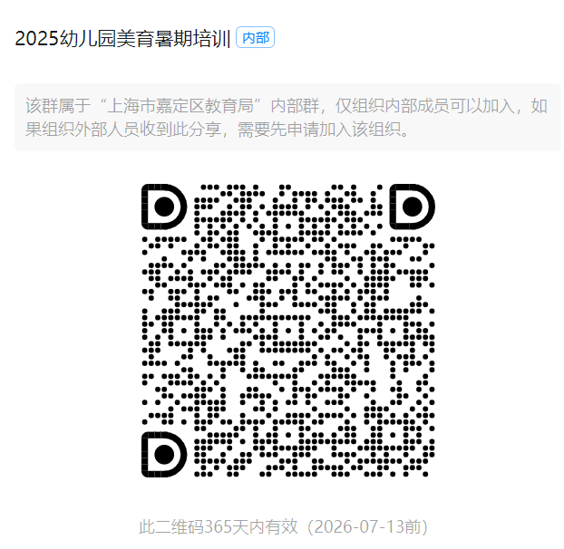
063 | 自主性游戏中指向幼儿自我效能感培育的师幼互动实践研究 | 郁婷 | 嘉定区教育学院 | 郁婷学前教育工作室全体成员、郁婷区级重点课题成员、郁婷种子计划成员 | 9-10月 | 区级知识技能 | 面授 | 学前教育 | 学前 | 20课时 | 幼儿园 | 50 | 该课程聚焦幼儿自主游戏中自我效能感培育。通过专家讲座、专题研讨、实践研讨、案例分享等多元面授方式。旨在帮助教师构建幼儿自主游戏中自我效能感培育的理论框架，使其明确其维度和结构要素。助力教师在自主性游戏中指向幼儿自我效能感培育的典型场景和事件的捕捉，分析幼儿教师在这些场景和事件中的互动现状。并针对现有问题，讲解自主性游戏中指向幼儿自我效能感的师幼互动原则、路径以及优化策略，促进自主性游戏中幼儿自我效能感的培养，提升自主性游戏中师幼互动水平，为幼儿教育实践提供有效的理论和方法支持。 | 郁婷 张琦 | 课程负责人组织团体报名 | 区级师德素养 | 面授
064 | 基于监测数据分析的幼儿运动教学设计和实施 | 王丽 | 上海市嘉定区马陆以仁幼儿园 | 幼儿园教师 | 8月25日（4课时）、8月26日（4课时）、9月11日（4课时）、9月12日（4课时） | 区级知识技能 | 在线 | 教育数字化转型 | 学前教育 | 20课时 | 腾讯会议 | 50人 | 随着区域内园所信息化建设的不断推进，越来越多的幼儿园为幼儿配备运动手环，拟通过数据支持和分析幼儿的运动负荷，提升幼儿运动效能。然而在实践过程中存在以下普遍问题：所利用的数据仅仅是单个数据，缺乏对长时间的数据链的分析；忽视直接观察与数据的综合判断；数据驱动教学的转化困难。本课程从“理论与现状”“工具与方法”“设计与教学”三个模块为教师提供借鉴经验。通过课程学习，提升教师将信息技术运用在幼儿运动活动中的专业水平，促进幼儿运动能力的发展。 | 王丽、俞晟怡、陈佳祺、孙佳燕、秦郁豪、顾裔 | 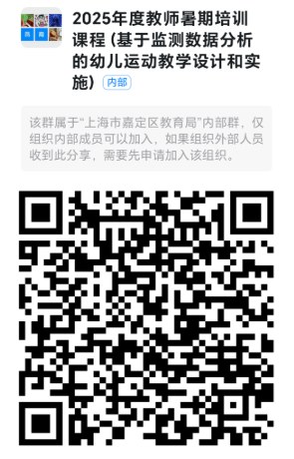 面授
065 | 一起探索自然吧——基于“自然教育”理念下支持幼儿主动学习的创新实践 | 戴隽 | 嘉定区真新幼儿园 | 学前教育教师 | 2025.8-2025.9 | 区级知识技能 | 混合 | 科 学 | 学前教育 | 20 | 混合 | 100 | 【背景】《幼儿园保教质量评估指南》强调尊重和保护幼儿的好奇心和探究兴趣，善于发现和捕捉教育契机，及时给予支持，相信儿童是积极的，有能力的学习者。【现状】如何运用观察工具，帮助教师在自然科学探究活动中识别幼儿主动学习的行为表现？如何在户外进行环境与空间的重构，运用多元的教师支持策略支持幼儿的主动学习，是当下幼儿园教师面临的困惑。【内容与形式】本次培训基于“问题导向”开展沉浸式的研修活动，通过专家讲座、现场观摩、案例分析等多元化的方式展开。【目标】本课程旨在帮助教师明晰“自然教育”理念下促进幼儿主动学习的内涵价值，运用观察工具，识别幼儿在户外探究活动中“主动学习”的典型行为表现，并形成有效的支持策略，提成教师的专业化能力与水平。 | 戴隽 吴亦 王远璐 张珂莹 严嘉仪 | 面授
066 | 集团化运行助力高质量幼儿园建设 ——《评估指南》导引下高质量师幼互动的实践研究 | 周卫倩 | 上海市嘉定区实验幼儿园 | 1.周卫倩名园长工作室成员 2.嘉定实验学前教育集团成员单位教师 | 8月26日上午、8月26日下午、9月17日下午、9月24日下午 | 区级知识技能 | 混合 | 学前 教育 | 学前教育 | 20 | 上海市嘉定区实验幼儿园 | 100 | 在《幼儿园保育教育质量评估指南》导引下，以教育部保育教育质量提升实验区为契机，聚焦“全面高质量”的建设任务和“成就每一个”的建设理念，聚焦“户外二小时中师幼互动”的项目研究，关注幼儿在活动中经验的连续性，为每一位幼儿提供针对性教育支持，助力幼儿一日生活中的主动学习，探索落实“幼儿发展优先”的理念下师幼互动的有效策略，提升师幼互动的实施质量，使每一个幼儿都能在良好师幼互动中获得高质量的活动体验，促进其全面发展。 | 周卫倩 黄瑾 吴梦宇 朱濛钰 | 课程负责人组织团体报名 | 团体 | 面授
067 | 积极教养工作坊优化家庭社会情感教育的活动设计与实施 | 金培华 | 上海市嘉定区 南翔幼儿园 | 5年及以下幼儿园青年教师、 金培华工作室成员 | 8月28日 9月12、26日 | 区级知识技能 | 面授 | 通识类 | 学前 | 20 | 南翔幼儿园 | 50 | 【背景】《中华人民共和国家庭教育促进法》第十四条明确父母或其他监护人需承担家庭教育主体责任，家庭与家长分别是幼儿品德成长的第一阵地与第一责任人。【现状】课题调查显示，家庭教育中 “养而不教”“教而不当” 问题突出，存在忽视基础品德教育、重智轻德、单一说教等现象。【内容与形式】培训以积极教养理念为核心，融合专家深度解析、案例研讨、小组头脑风暴，辅以教师模拟授课、实践演练，强化家教指导落地能力。【目标】助力教师掌握积极教养理念下幼儿社会情感家教指导方法，通过实践反思，切实提升家教指导的专业性与实效性。 | 杨金凤 金培华 李华亚 田宝英 郑燕 陈姗 | 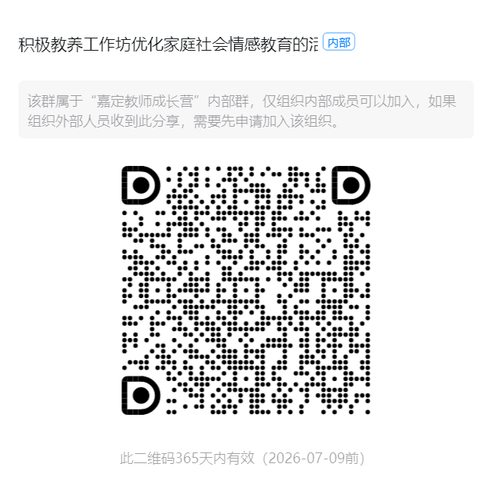 面授
068 | 共同生活的童年院子——师幼共建“幼儿为本”的一日生活的实践探索 | 余海玲 | 嘉定区安亭幼儿园 | 课程管理者、幼儿园骨干教师 | 待定 | 区级知识技能 | 面授 | 幼教 | 学前 | 20 | 混合 | 80 | 【背景】上海市嘉定区作为教育部幼儿园保育教育质量提升实验区，持续推进以《幼儿园保育教育质量评估指南》等区域性教育实践，展开“幼儿为本”的一日生活育人方式变革。【现状】针对对幼儿园一日生活的窄化理解、教师对幼儿在自然情境中探索发现的支持与经验延续不足等问题。【内容与形式】聚焦“共同生活的童年院子”这一主题，珍视幼儿园一日生活的独特价值，探索童年院子一日生活的内涵价值、师幼共建幼儿为本一日生活的有效路径。通过专家讲座、主持人授课以及教师经验分享，学习与实践结合。【目标】通过本课程深化对幼儿园构建童年院子要素探寻，聚焦“幼儿日记”等载体达成教师、家庭对幼儿的共同关注和对话等共建途径，提升保教质量。 | 诸佩利 | 课程负责人组织团体报名 | 区级师德素养 | 面授
069 | 从多元视角出发，支持和助推幼儿户外游戏 | 李卫英 | 新翔幼儿园 | 幼儿园教师 | 8月 | 区级知识技能 | 在线 | 幼教 | 学前 | 20课时 | 线上 | 120 | 【背景】游戏作为幼儿学习和成长的重要方式，而户外游戏，对幼儿的身体发展和认知发展更具有不可替代的意义。【现状】目前，教师习惯性从成人视角看待孩子的游戏，同时在自由和自主之间，要么放任孩子随意玩，要么过度介入【内容与形式】本次培训将通过专家讲座、理论学习、实践案例分析相结合【目标】本课程旨在明确儿童视角、成人视角、多元融合视角的定义与边界，了解和掌握支持和助推幼儿户外游戏的策略，同时通过不同幼儿园之间的经验交流与资源共享，推动幼儿游戏课程的创新与发展。 | 李洁 李卫英 汪淳 刘烨 陈洁梅 归毅雯 | 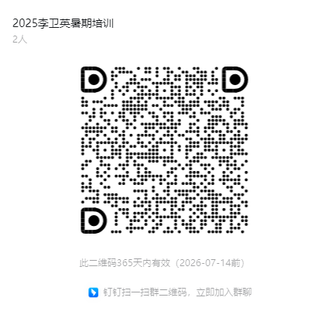 面授
070 | 以幼儿为主体的幼儿园户外活动的设计与实施 | 陈佳 | 嘉定区安亭幼儿园 | 幼儿园教师 | 8月-9月 | 区级知识技能 | 在线 | 幼儿园 | 学前 | 20 | 线上 | 60 | 大自然是最好的课堂，亲近自然是幼儿的天性，幼儿在自然中能够运用各种感官，动手动脑，探究问题，爱护动植物，关心周围环境。当前户外探索中还存在教师对于如何设计户外科学探索的环境内容、教师如何支持幼儿进行户外科学探索的深度学习等问题。本次培训把握幼儿发展的“核心素养”，凸显幼儿“直观体验”的学习方式，从户外科学探索活动的价值把握、内容选择、环境设计、工具提供以及教师指导策略等方面，帮助教师有效实施户外科学探索活动。本课题旨在帮助教师掌握开展幼儿园户外科学探索活动的方法并厘清户外科学探索中的支持策略。 | 陈佳、沈雯霏秦夏、何小涛、姜海君、陈思迪 | 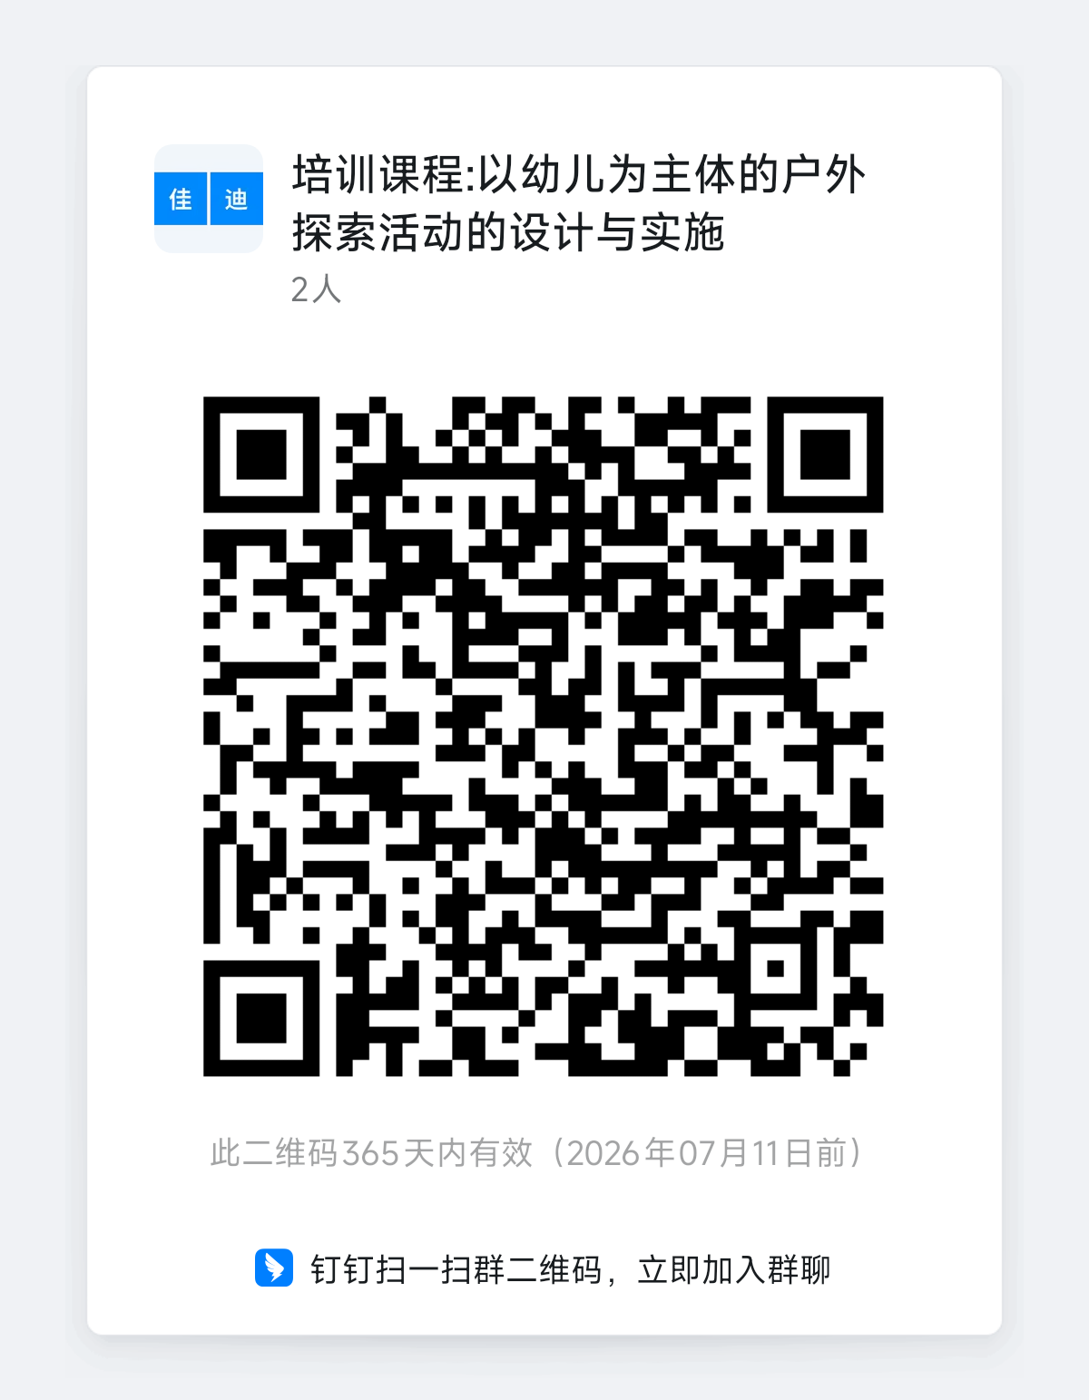 面授
071 | 低结构材料中幼儿思维游戏的设计与实践 | 陈丽 | 上海市嘉定区清河路幼儿园 | 青年教师 | 2025.9-2025.10 | 区级知识技能 | 面授 | 学前教育 | 学前教育 | 20 | 上海市嘉定区清河路幼儿园 | 60 | 本课程聚焦低结构材料在幼儿思维游戏中的创新运用，通过理论解析、案例研讨和实践设计，帮助青年教师掌握如何利用树枝、纸盒、积木等低结构材料设计符合幼儿年龄特点的思维游戏，促进幼儿逻辑思维、空间认知和问题解决能力的发展。课程采用微课分享、互动研讨和作业实践相结合的方式，引导青年教师观察分析幼儿的“思维可见时刻”，提升游戏设计与教育支持能力。旨在培养青年教师挖掘低结构材料教育价值的能力，为幼儿思维发展提供有效支持。 | 陈丽、高婷婷、黄敏瑾、徐黎萍、宋婷婷 | 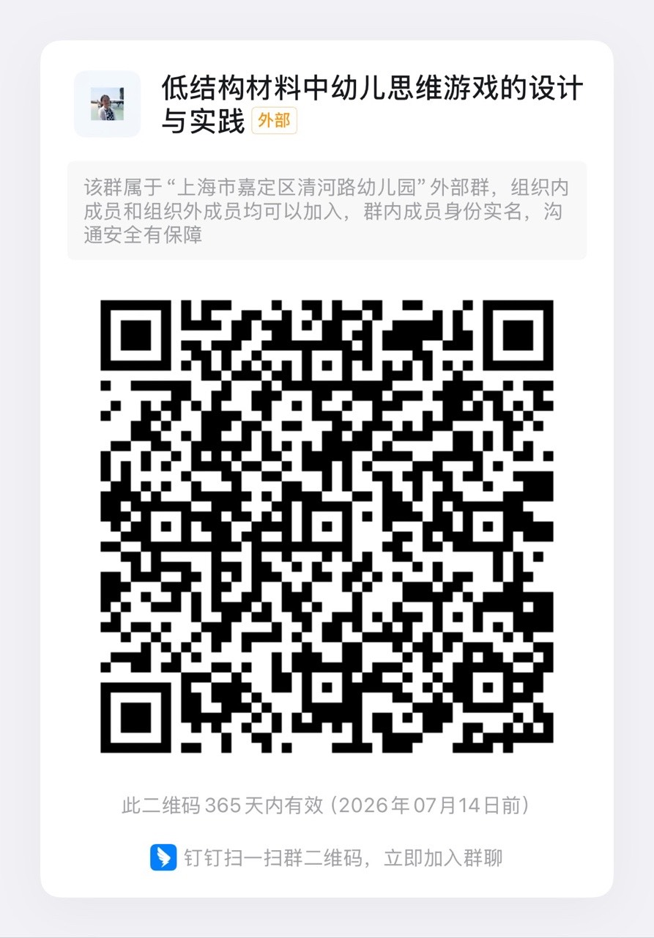 | 区级师德素养 | 面授
072 | 促进幼儿创新思维培养的活动设计与实施 | 郁琼 | 上海市嘉定区城北幼儿园 | 本区一线带班教师 | 9月 | 区级知识技能 | 在线 | 幼教 | 幼儿园 | 20 | 钉钉会议 | 120 | 本课程聚焦《促进幼儿创新思维培养的活动设计与实践》，培训内容涵盖生活、游戏、学习、运动四大活动类型的创新设计方法。培训形式以线上为主，但是内容丰富，含理论学习、活动实录观摩、案例分享、经验总结等。特点是立足幼儿一日生活，将创新思维培养融入各类活动。亮点在于通过真实活动案例，引导教师掌握激发幼儿创新思维的策略，注重理论与实践结合，提升教师活动设计与实施能力。 | 郁琼 严蕾 徐珺 朱凤 陆怡玮 程梦怡 | 面授

综合073-088
 | 2025年区级暑期培训综合培训课程汇总
课程编号 | 课程名称 | 课程负责人 姓名 | 课程负责人 单位 | 培训 对象 | 授课 时间 | 课程模块及级别 | 课程形式 | 学科 | 学段 | 学时 （45分钟 1学时） | 授课地点 | 上限人数 | 课程简介 （200字以内） | 主讲教师 （6人以内） | 班级二维码 | 区级知识技能 | 在线
073 | 积极心理学赋能：从自我成长到校本生态的系统构建 | 赵云洁 | 嘉定区教育学院 | 嘉定区中小学专职心理教师 | 8月-10月 | 区级知识技能 | 面授 | 心理 | 中小学 | 20 | 教育学院等 | 35 | 本课程立足积极心理学视角，聚焦教师自我关怀与心理资本提升、学生积极品质培养、家校社协同机制与五育融合实践、校本心育特色品牌建设和心育生态构建。通过讲座授课、体验式工作坊、案例研讨等形式，帮助学员掌握积极心理学在学校心理健康教育中的应用，构建校本心育生态，赋能学校心育体系升级和教师专业成长。 | 赵云洁 | 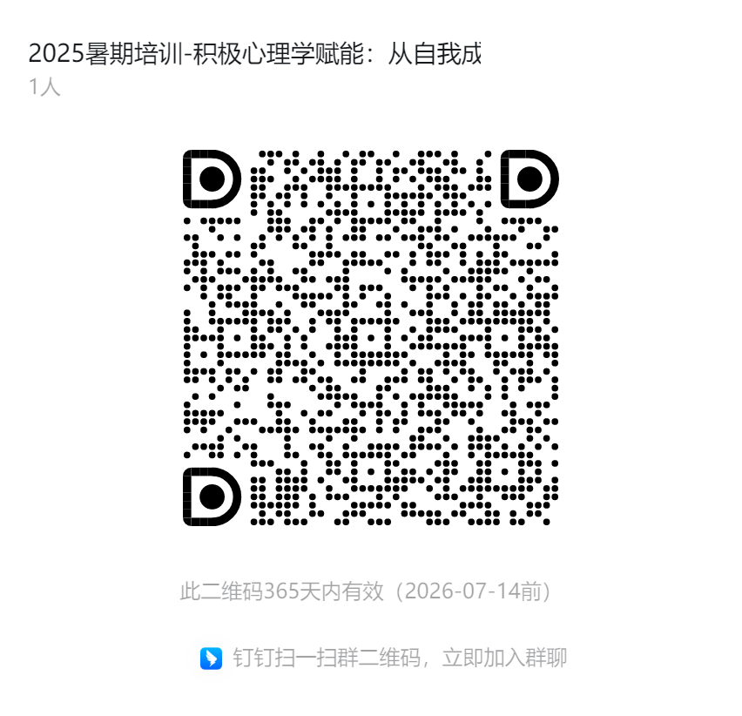 | 区级师德素养 | 面授
074 | 中小学生心智化促进策略的实践探索与应用 | 谭海燕 | 嘉定区教育学院 | 中小学专职心理教师 | 待定 | 区级知识技能 | 面授 | 心理 | 全学段 | 20 | 区教育学院和学校 | 40 | 本课程聚焦心智化教育理论与校园实践策略。培训内容涵盖心智化理念深度解读，剖析不同学段学生心理发展特点，传授多元策略实操方法。培训形式丰富，线下专家讲座明晰心智化理念、技术与学生心理健康关联；教研员携手教师开展课堂实践，开发心理辅导活动课、主题教育等课程，落实心理健康教育纲要；教研员与教师协同教学设计，组织学员听课、磨课、评课 。课程理论紧扣校园与学生实际，邀心理教育专家协同，从心理辅导课、个体辅导等多场景切入，全方位助力教师掌握科学有效的心智化促进策略，为学生心理成长赋能。 | 谭海燕 | 课程负责人组织团体报名 | 区级师德素养 | 面授
075 | 嘉定区班主任基本功展示交流活动专项培训 | 陆春晔 | 嘉定区教育学院 | 中小学班主任(特定对象） | 8月底-9月头 | 区级知识技能 | 面授 | 班主任 | 全学段 | 20 | 教育学院、部分学校 | 94 | 通过专题讲座、展示交流、模拟实战、自主研修等方式，聚焦建班育人，提高班主任价值引领、学生成长指导与心理辅导、家校社协同等能力，进一步引领职初期班主任明晰班主任专业发展方向，增强对班主任岗位的认同感和归属感；引导成熟期班主任明确专业成长路径，由经验型转向研究型，助推班主任专业成长，促进班主任队伍专业化发展。 | 陆春晔、丁馨 | 课程负责人组织团体报名 | 区级师德素养 | 面授
076 | 心理影视分析——基于赋能中小学教师的育人视角 | 常梅 | 嘉定区教育学院 | 中小学教师 | 8月28日-9月30日 | 区级师德素养 | 在线 | 心理健康教育 | 中小学 | 20 | 钉钉会议室 | 30 | 【背景】在全面实施全员导师制和教师要具备基本心理辅导能力的要求下，中小学教师需要不断学习心理健康教育知识和技能【现状】“理论灌输式” 的心理知识传授，往往与教学场景脱节。心理影视能直观呈现青少年的心理状态，提供安全的 “案例分析场”，聚焦 “赋能教师育人能力” 的核心定位，回应新时代教育对教师心理素养的迫切需求。【内容与形式】解析心理影视中青少年典型心理现象，结合发展心理学理论，建立 “行为 — 心理 — 需求” 的分析框架。分组开展影视片段模拟分析与教育策略设计，形成可直接应用于教育的 “心理分析工具包”。【目标】帮助教师识别学生常见心理需求（如归属感、自我价值感），建立 “现象 — 本质 — 应对” 的分析视角；引导教师从“管教者”转向“成长陪伴者”，学会以共情、理解为基础开展教育，在处理学生问题时既能 “看见行为”，更能 “读懂心灵” |  | 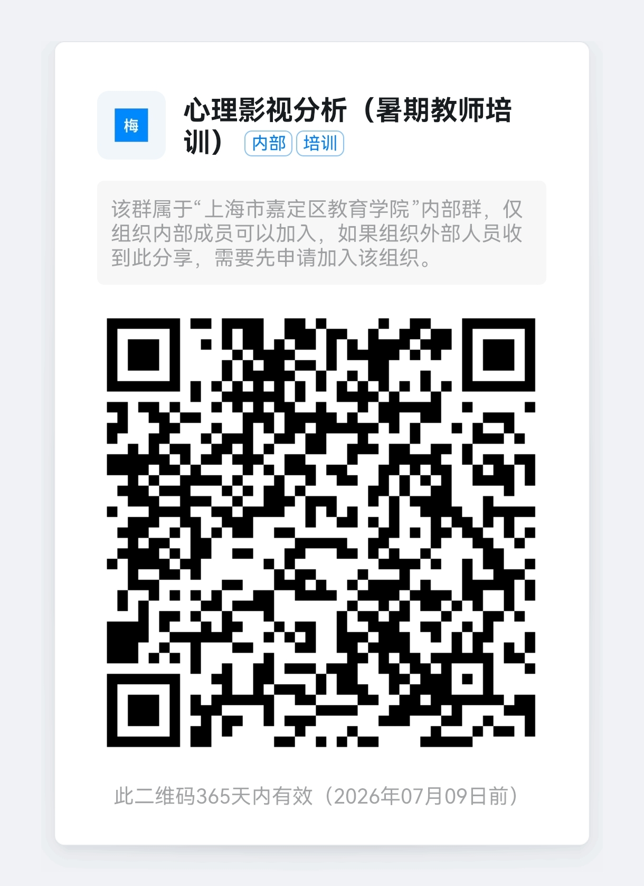 | 区级师德素养 | 面授
077 | 新任大队辅导员岗位实务能力提升培训 | 解艳 | 嘉定区教育学院 | 中小学两年内新任大队辅导员（2024年、2025年任职大队辅导员） | 8月-9月 | 区级知识技能 | 混合 | 德育 | 全学段 | 20 | 待定 | 40 | 本课程专为新任少先队辅导员量身打造，聚焦岗位适应与专业能力奠基，旨在帮助新手快速掌握工作核心要领。 课程紧扣新任辅导员需求，内容涵盖少先队工作必备的政治素养培育、基础业务知识与实操技能训练，既包含少先队组织建设、活动设计等基础内容，也涉及队员思想引导、家校协同等实用技巧。 教学采用新手易接受的多元化形式：通过专家手把手讲解岗位基础规范，结合红色教育基地研学深化政治认知，组织优秀中队活动观摩直观学习方法，配套线上交流群随时解答实操疑问。助力新任辅导员快速提升组织协调、思想教育等核心能力，迈好少先队工作第一步，为培育新时代少先队员筑牢基础。 |  | 课程负责人组织团体报名 | 区级师德素养 | 面授
078 | 教师家庭教育指导能力提升 | 魏旭 | 嘉定区教育学院 | 全区中小学教师 | 8.25-9.30 | 区级师德素养 | 混合 | 德育 | 全学段 | 20课时 | 混合 | 40 | 【背景】近年来，国家密集出台政策强化家庭教育地位，为教师指导职责提供明确依据。2022年实施的《家庭教育促进法》以法律形式要求学校将家庭教育指导纳入教师培训；2023年《关于健全学校家庭社会协同育人机制的意见》进一步将教师指导能力纳入考评，凸显其重要性。从学校实践看，家校协作需求激增，但教师普遍缺乏专业指导能力。面对学生行为或心理问题时，难以从家庭教育根源给出有效建议，导致家校合力不足。【现状】目前，家校矛盾凸显，家庭教育指导的实效不强。亟需对所有教师开展系统的家庭教育指导培训。【内容与形式】本次培训将以国家和上海市的《0-18岁家庭教育指导大纲》（修订版）为指导，通过专家讲座、教研员下沉授课以及教师实际经验分享，学习与实践结合，多角度、多途径开展研修活动。【目标】本课程旨在帮助教师明确家庭教育指导的重要性，系统掌握家庭教育指导的相关知识，积极进行反思和实践，从而有效提升家庭教育指导实效，助推学校家庭教育指导工作有效开展。 | 魏旭 | 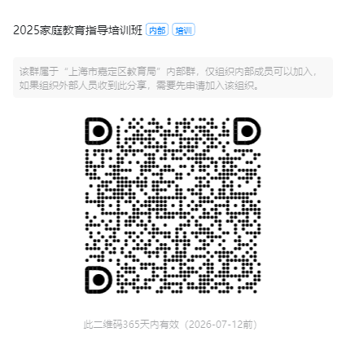 | 区级师德素养 | 面授
079 | 摄影作品的阅读和阐释 | 郑晓眉 | 嘉定区教育学院 | 各学段皆可 | 9-10月 | 区级师德素养 | 面授 | 不限 | 中小学 | 20 | 教育学院、学校 | 30 | 2024年，教育部发布《关于全面实施学校美育浸润行动的通知》，该文件发布彰显了学校美育的重要性，把美育提到了作为教育强国建设的重大工程上。在“人人都是摄影师”的全民摄影摄时代，人类生产了海量照片，但对于阅读和阐释摄影作品的能力却非常有限。在这样的背景下，如何有效提升教师的审美素养，进而创造美育浸润行动至关重要。该课程从见人性、见童年、见心灵、见时代等方面解读和阐释摄影作品，从而提升学员的审美素养。 | 郑晓眉 | 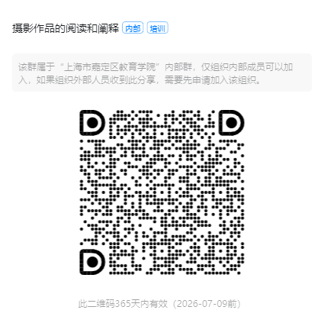 | 区级师德素养 | 面授
080 | 如何申报教育科研课题 | 蒯义峰 | 嘉定区教育学院 | 2024学年学校新任科研室主任 | 8月24日 8月25日 | 区级知识技能 | 面授 | 教育科研 | 全学段 | 20 | 区教育学院 | 36人 | 课程内容：教育科研课题的选题与文献回顾、课题研究方案的设计、课题申报的技巧与注意事项，作业。 培训形式：专家讲座、小组讨论、交流分享。 特点亮点：通过理论阐述与案例分析相结合，具体阐述课题申请书常见板块的撰写方法。 | 蒯义峰 | 课程负责人组织团体报名 | 区级师德素养 | 面授
081 | 素养导向下的区域项目化学习创新实践 | 徐颖 | 嘉定区教育学院 | 义务教育阶段（中学、小学）教师 | 待定 | 区级知识技能 | 区级知识技能 | 混合 | 义务教育阶段（中学、小学） | 20 | 混合 | 30 | 【背景】《义务教育课程方案（2022 年版）》明确 “探索项目化学习”，推进“双新”，助力核心素养落地。 【现状】教师对驱动性问题设计、过程性指导及评价体系构建存实践困惑。 【目标】以文献交流、案例剖析等方式促进教师掌握PBL的教育理念和设计方法，提升课堂实施能力。 【内容与形式】解析理念，结合标杆案例与校本化实操，开展PBL设计与实施策略的研讨培训。培训采取混合式（理论讲授 + 案例研讨 + 实操打磨） | 徐颖 | 课程负责人组织团体报名 | 区级师德素养 | 面授
082 | 现象学描述视角下幼儿教师观察与支持的行动实践 | 崔云 | 嘉定区教育学院 | 幼儿园教师 | 9月 | 区级知识技能 | 面授 | 教育科研 | 学前教育 | 20 | 嘉定新城中福会幼儿园 | 100 | 【背景】观察、了解幼儿是实施教育的出发点。客观、真实地观察、了解幼儿是有效满足幼儿需要和促进其学习与发展的前提。【现状】实践中教师在观察、分析、评估幼儿时还存在以下现象：1、观察缺乏全面性和持续性，教育支持缺乏连续性；2、观察视角的单一性和扁平性，教育支持缺乏多元。【内容与形式】本次培训将通过理论结合实践，以案例分析为出发点，通过讲座、案例剖析、互动研讨等形式讲解现象学描述视角下的幼儿教师观察与支持。【目标】本课程旨在帮助一线幼儿教师厘清观察理念，并将理念落地，与一线幼儿教师共同学习探讨现象学描述视角下观察与支持的实践路径。 | 崔云、王丽等 | 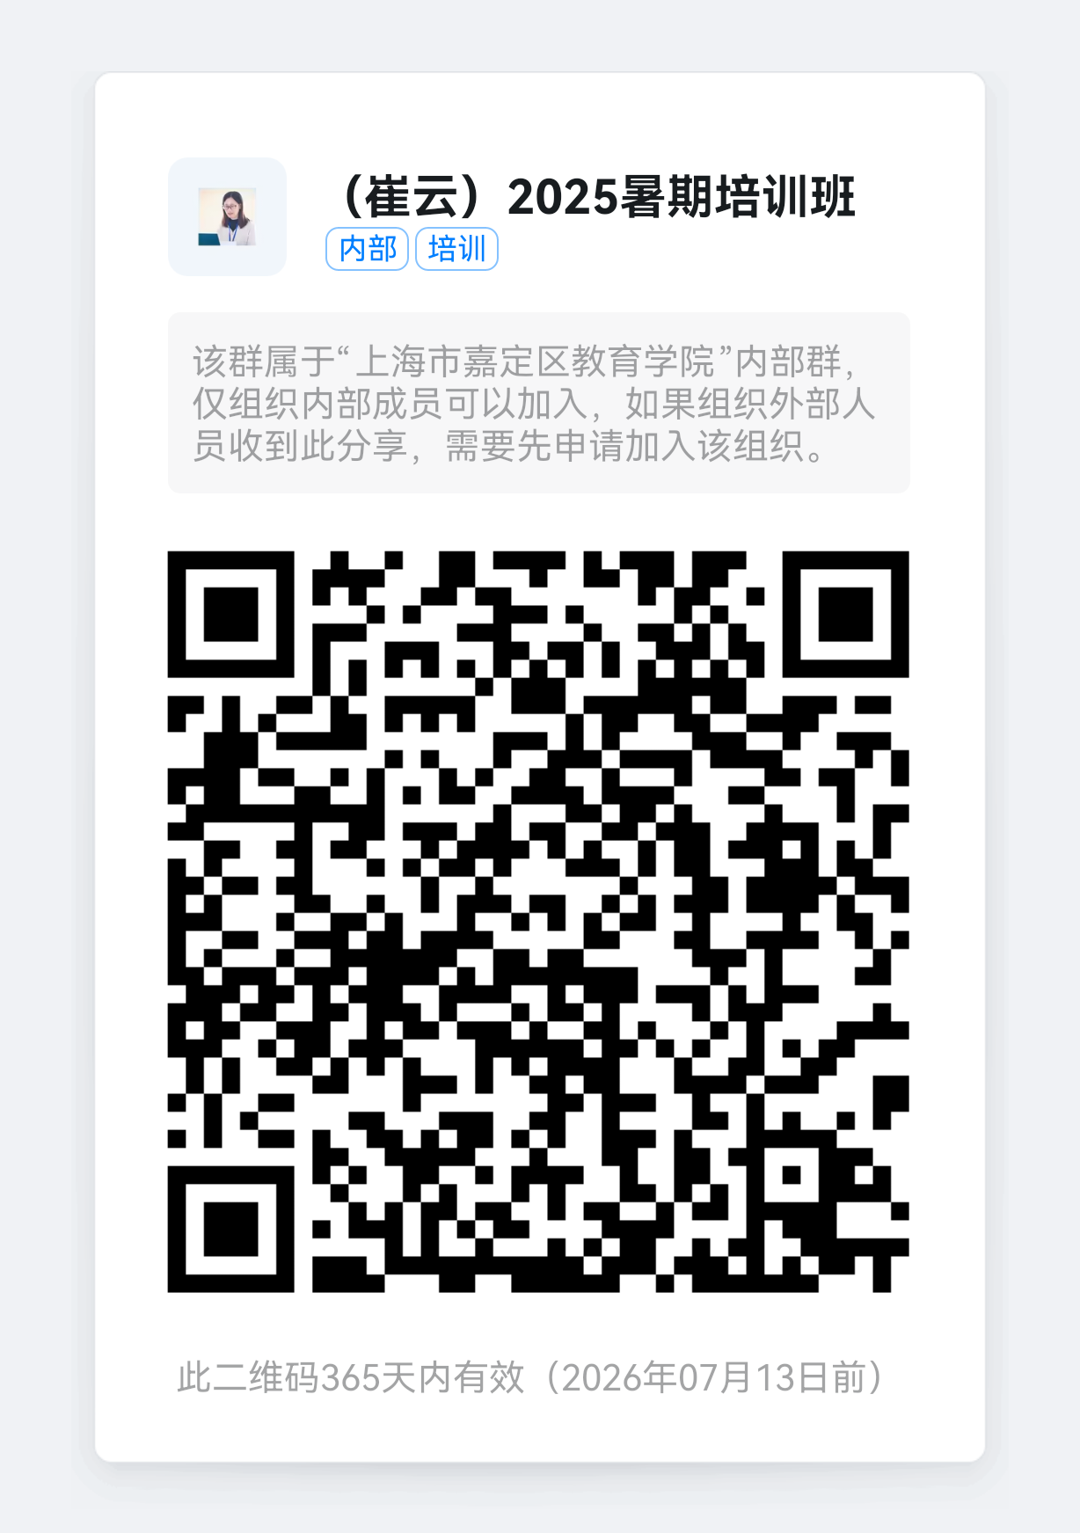 | 区级师德素养 | 面授
083 | 教师如何申报教育科研课题？ | 马骥 | 嘉定区教育学院 | 小学教师 | 待定 | 区级知识技能 | 混合 | 教育科研 | 小学 | 20 | 混合 | 20 | 【背景】随着教育改革的不断深入，课题研究已经成为教师提高教学水平，推进课程建设的重要手段，是教师科研水平的标志。【现状】教师专业发展对教师科研能力提出了新的要求，“教师成为研究者”已从写教学反思、教学随笔、教学论文进入到课题研究的阶段。但还有很多教师有申报课题的想法，却苦于对课题申报不了解，不得法，需要这方面的专业培训。【内容与形式】本次培训采用小班化教学，以解决问题为出发点，结合案例，通过专家讲座、组内研讨、学习与实践结合等形式，从课题研究的价值、如何选择课题、如何进行课题设计、如何成功申报课题等方面入手，条分缕析地做出实战指导与疑难解析。【目标】本课程旨在帮助因为教学工作繁忙，面对课题不知入手的教师理清思路，顺利走上课题研究之路。 | 马骥 | 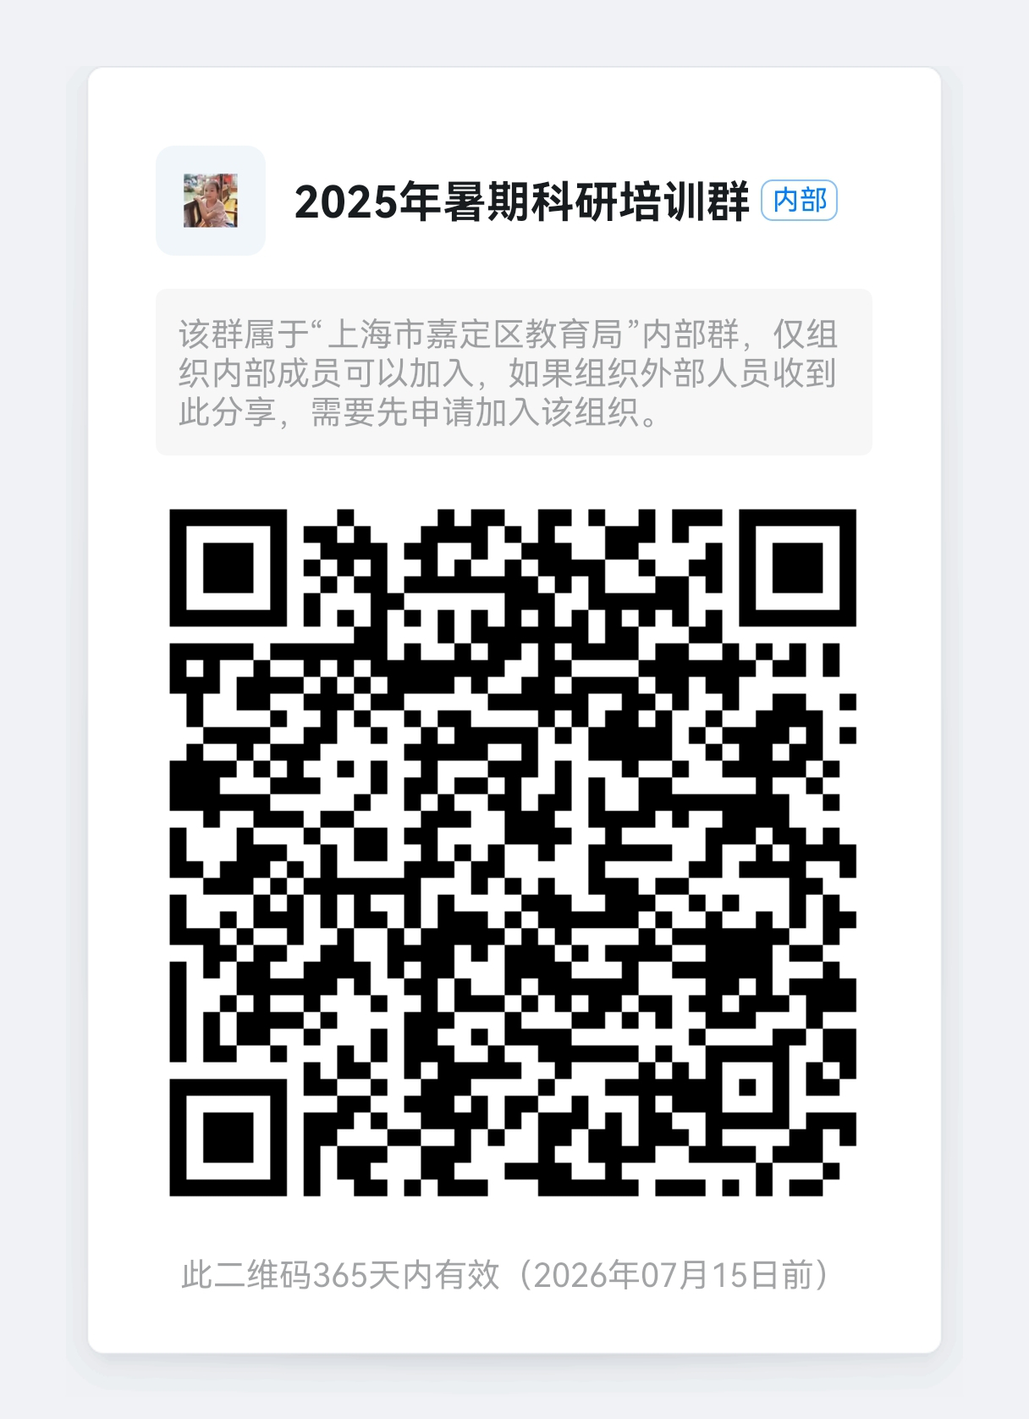 | 区级师德素养 | 面授
084 | 教育科研课题的选题与方案设计 | 郭文霞 | 嘉定区教育学院 | 幼儿园教师 | 9月 | 区级知识技能 | 在线 | 教育科研 | 学前 | 20 | 腾讯会议 | 120 | 【背景】教育科研课题的研究是促进学校内涵发展、推动教育改革的有力推手。【现状】目前学校对教育科研课题的选题和方案设计还存在一定的提升空间，体现在选题的创新性不够，研究方案的设计缺乏科学性和逻辑性。【内容与形式】本次培训聚焦教育科研课题的选题和方案设计，通过专家讲座、研训员授课以及教师案例分享形式，进行理论与实践相结合的学习。【目标】通过培训，引导幼儿园教师学会将教育教学中的问题转化为教育科研课题并能科学地设计研究方案，帮助教师掌握教育科研课题申报中的基本问题和方法，提升科研素养。 | 郭文霞 邱晓云 杨珍 | 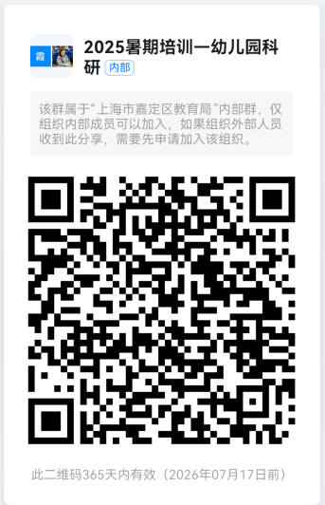 | 区级师德素养 | 面授
085 | 教科研论文写作思维提升 | 何彦雨 | 上海市嘉定区教育学院 | 中学和其他教育单位教师 | 8-10月 | 区级知识技能 | 面授 | 其他 | 中学及其他 | 20学时 | 待定 | 20 | 本课程偏重教师、课堂、教学等内容，注重提炼和分析教师关心的一些普遍问题，更好地为一线教师的科研写作提供参考和启发。打破就写作讲写作的传统，从思维方式的角度来解读科研写作问题，助力教师突破就事论事、拿来能用的局限，站在更高的视角来观察和思考关于写作的具体问题。 | 何彦雨 | 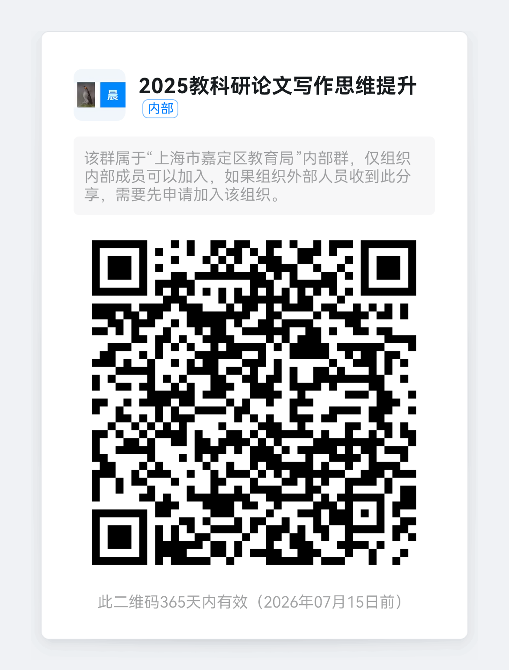 | 区级师德素养 | 面授
086 | 人工智能赋能跨学科实践的路径及案例分析 | 刘颖 | 嘉定教育学院 | 全区九年一贯、初高中学段及民办学校教师 | 202508-202509 | 区级知识技能 | 混合 | 跨学科 | 九年一贯 、初高中及民办学校 | 20 | 在线+面授 | 50 | 【背景】2025年1月，国产大模型deep seek 的横空出世，更为大模型在国内范围内的大规模运用奠定基石，至此，各类人工智能大模型陆续上市亮相，为跨学科实践的教学和研究带来了创新性发展潜力。【现状】目前对于人工智能赋能跨学科实践的研究聚焦在政策与理论，较少有针对性的实践探索及案例，不过有进一步研究的空间。主要是体现基于人工智能大模型开展跨学科实践活动的内容设计 。【内容与形式】本次培训将以人工智能赋能跨学科实践为出发点，通过专家讲座、研训员面授，教师研讨学习与实践结合，理念认知结合跨学科实践案例分享为主。【目标】本课程旨在帮助教师开展基于人工智能的跨学科实践，在实践中深入理解人工智能带来的教学方式变革与挑战 ，掌握具体实施策略并进行案例分析。 | 刘颖 魏非 |  | 区级师德素养 | 面授
087 | 教育智能体本地化搭建 | 李祥 | 教育学院 | 中小学教师 | 8月28日-9月20日 | 区级知识技能 | 混合 | 通识 | 中小学 | 20 | 教育学院C409 | 25 | 通过部署国产开源大模型如Deepseek-R1、通义qwen3等，实现利用本地资源搭建AI平台；通过dify、cherry studio等应用平台，定义并持续改进你的教育智能体应用；通过教育智能体处理图像、视频、音频等多模态数据，进行个体知识图谱管理等。注：自带笔记本，内存16G以上。 | 李祥、黎亮 | 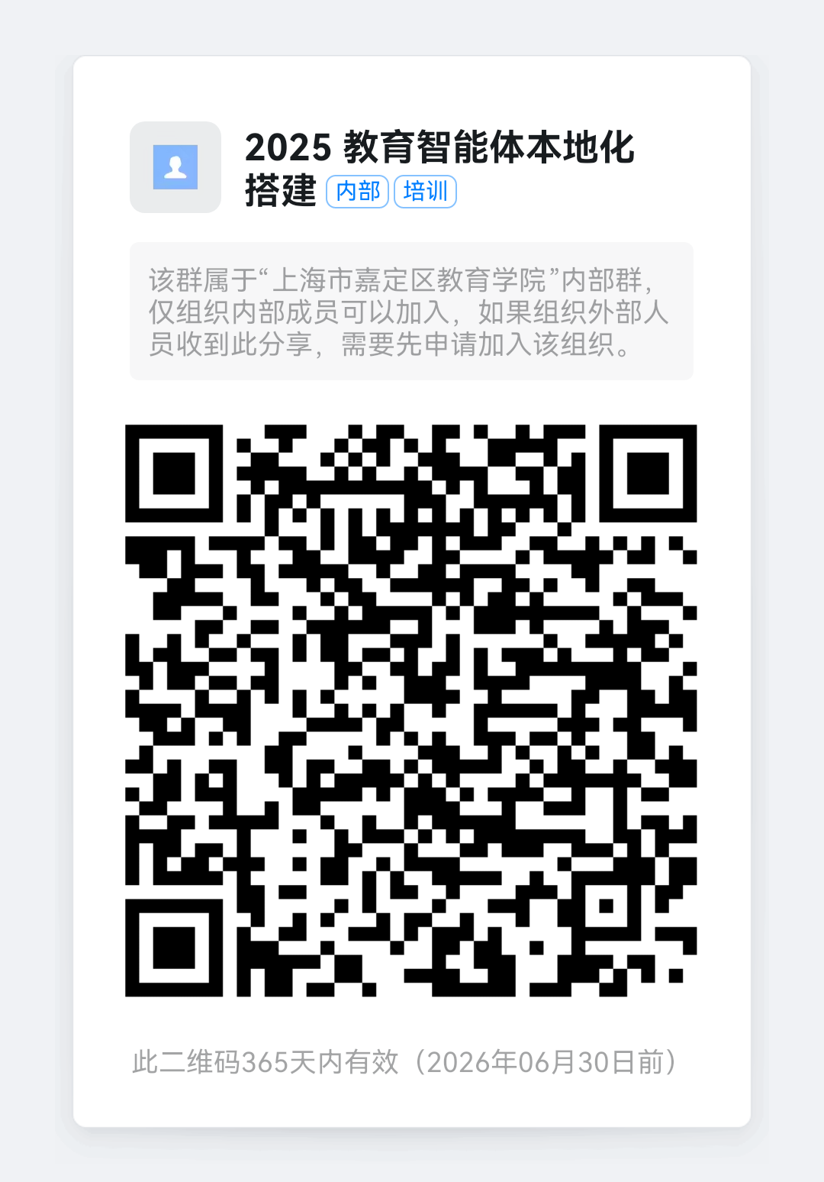 | 区级师德素养 | 面授
088 | 2025中小学见习教师暑期培训 | 宋东升 | 上海市嘉定区教育学院 | 2025学年中小学见习教师 | 2025年8月-9月 | 区级知识技能 | 混合 | 全学科 | 中小学 | 20学时 | 教育学院、钉钉群 | 600 | 【背景】上海市教委于2012年发布《上海市中小学（幼儿园）见习教师规范化培训指导意见（试行）》，是教师教育的一项制度创新，确保了培训过程的规范化。【现状】对于刚入职的中小学新教师而言，对见习规培各项内容相对陌生，教学技巧不足、班级管理困难、家校沟通生疏、情绪管理能力较差等问题易对见习教师的职业认同和自我效能感造成不利影响。【内容与形式】本次培训主要围绕“职业感悟与师德修养”“班级工作与育德体验”等模块下职业生涯规划、育德实践、班级管理与家校沟通等主题，通过理论解读、案例剖析、互动研讨等形式，将学习、思考与交流充分结合，调动教师学习积极性。【目标】首先，熟知见习规培各项内容，为一年见习期奠定基础。其次，了解嘉定教育现状和前景，初步形成对教师职业、专业发展的积极认知。再次，积累师德修养、班级管理与家校沟通的教育智慧，迈好职业生涯第一步。 | 蔡素文、兰保民等 | 课程负责人组织团体报名 | 区级师德素养 | 面授

